CHERY&TENET
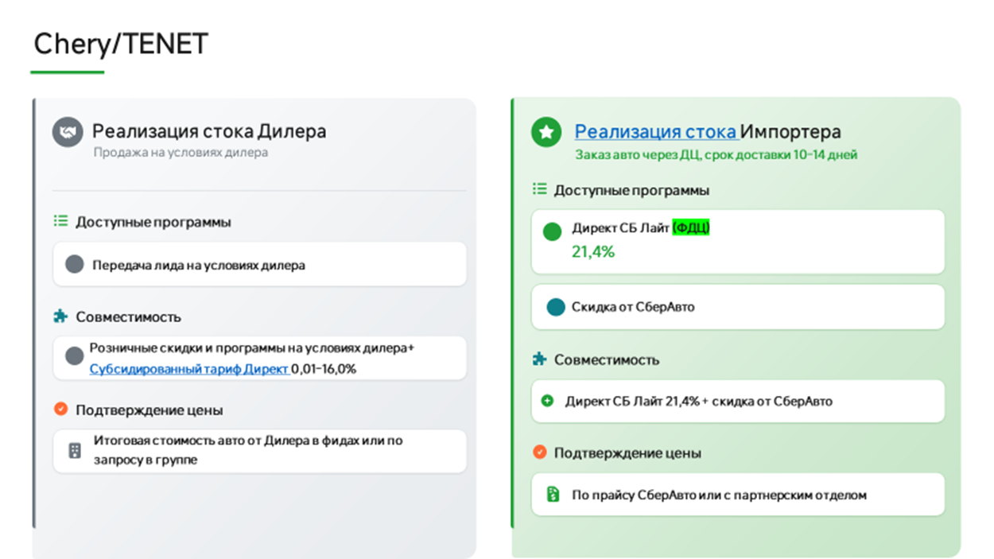
КАТЕГОРИЯ: ОНЛАЙН
Обновлено: 17.08.2026
ВАЖНО!!!! Маржа согласовывается с координаторами
Марка | Модель | Комплектация | Год | РРЦ | Скидка клиенту | Стоимость авто
CHERY | TIGGO 4 NEW | 1.5 МТ Line | 2025 | 2,039,000 ₽ | 61,000 ₽ | 1,978,000 ₽ | Нет на складе импортера, только остатки у дилеров
 |  | 1.5 CVT Line | 2025 | 2,139,000 ₽ | 192,000 ₽ | 1,947,000 ₽ | Нет на складе импортера, только остатки у дилеров
 |  | 1.5T 6DCT Active | 2025 | 2,265,000 ₽ | 203,000 ₽ | 2,062,000 ₽ | Нет на складе импортера, только остатки у дилеров
 |  | 1.5T 6DCT Prime | 2025 | 2,395,000 ₽ | 215,000 ₽ | 2,180,000 ₽ | Нет на складе импортера, только остатки у дилеров
 |  | 1.5T 6DCT Ultra | 2025 | 2,670,000 ₽ | 240,000 ₽ | 2,430,000 ₽ | Нет на складе импортера, только остатки у дилеров
 | TIGGO9 | 2.0T 8AT Prime 4WD BL/BL | 2025 | 4,335,000 ₽ | 736,000 ₽ | 3,599,000 ₽ | Нет на складе импортера, только остатки у дилеров
 |  | 2.0T 8AT Prime 4WD BL/BL (UE) | 2025 | 4,405,000 ₽ | 748,000 ₽ | 3,657,000 ₽ | Нет на складе импортера, только остатки у дилеров
 |  | 2.0T 8AT Ultra 4WD BL/BL | 2025 | 4,640,000 ₽ | 672,000 ₽ | 3,968,000 ₽ | Нет на складе импортера, только остатки у дилеров
 |  | 2.0T 8AT Ultra 4WD BL/BL (UE) | 2025 | 4,710,000 ₽ | 682,000 ₽ | 4,028,000 ₽ | Нет на складе импортера, только остатки у дилеров
 | ARRIZO 8 | 1.6T DCT Active | 2025 | 2,865,000 ₽ | 429,000 ₽ | 2,436,000 ₽ | Нет на складе импортера, только остатки у дилеров
 |  | 1.6T DCT Prime | 2025 | 3,060,000 ₽ | 489,000 ₽ | 2,571,000 ₽ | Нет на складе импортера, только остатки у дилеров
 |  | 1.6T DCT Ultra Black | 2025 | 3,275,000 ₽ | 524,000 ₽ | 2,751,000 ₽ | Нет на складе импортера, только остатки у дилеров
TENET | T4 | 1.5T DCT6 Active | 2025 | 2,345,000 ₽ | 328,000 ₽ | 2,017,000 ₽ | Нет на складе импортера, только остатки у дилеров
 |  | 1.5T DCT6 Prime | 2025 | 2,429,000 ₽ | 340,000 ₽ | 2,089,000 ₽ | Нет на складе импортера, только остатки у дилеров
 |  | 1.5 CVT Line | 2025 | 2,169,000 ₽ | 195,000 ₽ | 1,974,000 ₽ | Нет на складе импортера, только остатки у дилеров
 |  | 1.5 MT Line | 2025 | 2,089,000 ₽ | 41,000 ₽ | 2,048,000 ₽ | Нет на складе импортера, только остатки у дилеров
 |  | 1.5T DCT7 Active 4WD | 2025 | 2,489,000 ₽ | 273,000 ₽ | 2,216,000 ₽ | Нет на складе импортера, только остатки у дилеров
 |  | 1.5T DCT7 Prime 4WD | 2025 | 2,599,000 ₽ | 363,000 ₽ | 2,236,000 ₽ | Нет на складе импортера, только остатки у дилеров
 | T7 | 1.6T DCT7 Active | 2025 | 2,735,000 ₽ | 396,000 ₽ | 2,339,000 ₽ | Нет на складе импортера, только остатки у дилеров
 |  | 1.6T DCT7 Prime | 2025 | 2,935,000 ₽ | 410,000 ₽ | 2,525,000 ₽ | Нет на складе импортера, только остатки у дилеров
 |  | 1.6T DCT7 Active 4WD | 2025 | 2,940,000 ₽ | 441,000 ₽ | 2,499,000 ₽ | Нет на складе импортера, только остатки у дилеров
 |  | 1.6T DCT7 Prime 4WD | 2025 | 3,140,000 ₽ | 314,000 ₽ | 2,826,000 ₽ | Нет на складе импортера, только остатки у дилеров
 |  | 1.6T DCT7 Ultra 4WD | 2025 | 3,295,000 ₽ | 428,000 ₽ | 2,867,000 ₽ | Нет на складе импортера, только остатки у дилеров
 | T8 | 2.0T DCT7 Prime 4WD | 2025 | 3,630,000 ₽ | 417,000 ₽ | 3,213,000 ₽ | Нет на складе импортера, только остатки у дилеров
 |  | 2.0T DCT7 Ultra 4WD | 2025 | 3,885,000 ₽ | 563,000 ₽ | 3,322,000 ₽ | Нет на складе импортера, только остатки у дилеров
 | T4 | 1.5T DCT6 Active | 2026 | 2,389,000 ₽ | 286,000 ₽ | 2,103,000 ₽ | Нет на складе импортера, только остатки у дилеров
 |  | 1.5T DCT6 Prime | 2026 | 2,449,000 ₽ | 293,000 ₽ | 2,156,000 ₽ | Нет на складе импортера, только остатки у дилеров
 |  | 1.5T DCT6 Active 4WD | 2026 | 2,549,000 ₽ | 305,000 ₽ | 2,244,000 ₽ | Нет на складе импортера, только остатки у дилеров
 |  | 1.5T DCT7 Prime 4WD | 2026 | 2,659,000 ₽ | 319,000 ₽ | 2,340,000 ₽ | Нет на складе импортера, только остатки у дилеров
 |  | 1.5 CVT Line | 2026 | 2,219,000 ₽ | 266,000 ₽ | 1,953,000 ₽ | Нет на складе импортера, только остатки у дилеров
 |  | 1.5 MT Line | 2026 | 2,169,000 ₽ | 43,000 ₽ | 2,126,000 ₽ | Нет на складе импортера, только остатки у дилеров
 | T4L | 1.5T DCT6 Active | 2026 | 2,259,000 ₽ | 67,000 ₽ | 2,192,000 ₽
 |  | 1.5T DCT6 Prime | 2026 | 2,429,000 ₽ | 145,000 ₽ | 2,284,000 ₽
 | T7 | 1.6T DCT7 Active | 2026 | 2,735,000 ₽ | 355,000 ₽ | 2,380,000 ₽
 |  | 1.6T DCT7 Prime | 2026 | 2,935,000 ₽ | 322,000 ₽ | 2,613,000 ₽
 |  | 1.6T DCT7 Active 4WD | 2026 | 2,940,000 ₽ | 294,000 ₽ | 2,646,000 ₽
 |  | 1.6T DCT7 Prime 4WD | 2026 | 3,140,000 ₽ | 314,000 ₽ | 2,826,000 ₽
 |  | 1.6T DCT7 Ultra 4WD | 2026 | 3,295,000 ₽ | 395,000 ₽ | 2,900,000 ₽
 | T8 | 1.6T DCT7 Active | 2026 | 3,099,000 ₽ | 216,000 ₽ | 2,883,000 ₽
 |  | 1.6T DCT7 Prime | 2026 | 3,299,000 ₽ | 329,000 ₽ | 2,970,000 ₽
 |  | 2.0T DCT7 Prime 4WD | 2026 | 3,630,000 ₽ | 381,000 ₽ | 3,249,000 ₽
 |  | 2.0T DCT7 Ultra 4WD | 2026 | 3,885,000 ₽ | 407,000 ₽ | 3,478,000 ₽

 | приоритет с актуальным стоком и ценой
 | приоритет

Город | Ссылка на группу | Название | ЮЛ | ИНН | Код ФДЦ | Адрес | Название в беке | Почты для передачи лидов | Ответственный | График работы по местному времени | Разница с МСК | карта | работа с online
Анапа | https://max.ru/join/0A49BrYaMZX7u8tSJCaG9mO-pu9ByyCZ-mu2PRNKR7I | О2 | ООО Оптима Кубань | 2312205455 | 104001 | г. Анапа, ул. Симферопольское шоссе, д.7 | О2 | ktuyrina@serviceme.pro, i.kokoulina@optima-car.ru, e.kapenkin@optima-car.ru | Валерия Солдатова |  |  |  | ONLINE
Архангельск | https://max.ru/join/kSNDsChr_WAuNbwtjb9W8Ry_1Sdp37Dn8m40SwEfCtE | ЧЕРИ ЦЕНТР ДИНАМИКА АРХАНГЕЛЬСК ОНЛАЙН | ООО Динамика Архангельск РР | 1101096766 | 107343 | г. Архангельск, проспект Московский, 39, к. 1 | СберАвто | lead-chery@dynamica.ru alena.smirnova@dynamica.su | Светлана Дариенко | 09:00–21:00 | нет | да | ONLINE
Армавир/Краснодар | https://max.ru/join/ofbOmOoDCweq0-KmiE1mRy5ldpmPr6GI6V7bUcC8E_o | Чери Центр Авто для вас | ООО АВТО ДЛЯ ВАС ПРЕМИУМ | 2312310273 | 113512 | г. Армавир, Р-217,161-й километр, д.3 г.Краснодар, Горячеключевская, д.2А | Нет | ЛИДЫ НЕ ПЕРЕДАЕМ, ТОЛЬКО ОНЛАЙН | Валерия Солдатова | 09:00 - 20:00 | нет | да | ONLINE
Белореченск | https://max.ru/join/0A49BrYaMZX7u8tSJCaG9mO-pu9ByyCZ-mu2PRNKR7I | О2 | ООО Оптима Кубань | 2312205455 | 104001 | г. Белореченск, ул. Первомайская улица, 174 | О2 | ktuyrina@serviceme.pro, i.kokoulina@optima-car.ru, e.kapenkin@optima-car.ru | Валерия Солдатова |  |  |  | ONLINE
Брянск | https://max.ru/join/fwXk4kAUg9MhoTXK3yNgkHbR0pWmwHdhmak6AKbLDds | Дебрянск Авто | ООО Дебрянск Авто | 3250521481 | 104109 | гор. Брянск, ул. Советская, д. 77 |  | ivan.ivanushkin@debryansk-auto.ru, semen.schyolokov@debryansk-auto.ru, kristina.kruglikova@debryansk-auto.ru | Валерия Солдатова |  |  |  | ONLINE
Великий Новгород | https://t.me/+w9NCe6N5DCVkZWQy | Автостиль Чери Новгород | ООО Автостиль | 7805752165 | 104677 | г. Великий Новгород, ул. Северная, 2 | СберАвто | arkhipov.pa@as-s.ru | Светлана Дариенко | 08:30 - 20:30 | нет | да | ONLINE
Волгоград | https://max.ru/join/NIu4xnLBhpv5yRzmXN59dPtAxLO0T6RlGemgJQWkhCM | Чери Арконт | ООО Арконт ЯЛР Филиал №1 | 3443089821 | 111553 | г. Волгоград, ул. Землячки, 19Г | СберАвто | dubin@arkont.ru | Евгения Добролюбова | 08:00-20:00 | нет | да | ONLINE
Воронеж | https://max.ru/join/D8R4rEr0a5f7gNwdy1W1OPC0gPM25E6eKARDqonrIO4 | Фрэш Авто | ООО ФРЕШ АВТО ГАЗ | 7724423589 | 104265 | г. Воронеж, Московское шоссе, 18 | СберАвто | n.baybolotov@freshauto.ru, yu.snopkovskaya@freshauto.ru | Андрей Кузнецов | 09.00-21.00 | нет | да | ONLINE
Владимир | https://max.ru/join/XquCqOimj43GdJ_rtcyL53W-5YHm8zCcZmvKOf2ZbQQ | АВТОТРАКТ | ООО ТФК | 3328437679 |  | г. Владимир, ул. Куйбышева, 24А | Только лиды | shikova@avto-trakt.ru, subacheva@avto-trakt.ru, info@chery-avtotrakt.ru | Алексей Чихарев | 09.00-21.00 |  |  | ONLINE
Геленджик | https://max.ru/join/0A49BrYaMZX7u8tSJCaG9mO-pu9ByyCZ-mu2PRNKR7I | О2 | ООО Оптима Кубань | 2312205455 | 104001 | г. Геленджик, ул. Южная промзона д.32 | О2 | ktuyrina@serviceme.pro, i.kokoulina@optima-car.ru, e.kapenkin@optima-car.ru | Валерия Солдатова |  |  |  | ONLINE
Донецк | https://max.ru/join/siHic_oQ4eTkTWhixF0TMuXGjVxhvgAZG7H-A6Nn3sc | Бакра | ООО Бакра 2.0 | 2312330449 | 114286 | г. Донецк, ул. Элеваторная, 113 | Бакра | radivilov.ei@bakra-auto.ru, sklyar.so@bakra-auto.ru | Валерия Солдатова
Донецк | https://max.ru/join/tWps5glqtYgPww5X1O2d7tXgKjIsCq16Yjki_Yahvjs | Олимп | ООО Олимп | 6162079220 | 114760 | г. Донецк, ул. Университетская, 95 А |  | damirezepov@gmail.com | Валерия Солдатова |  |  |  | ONLINE
Екатеринбург | https://max.ru/join/g0tybbZ7j9UxnXxc2prTxtnuPxjBTs89u2lEqFlWxhM | Июль | ООО Наши машины | 7449109091 | 107422 | г. Екатеринбург, Металлургов, 65 | ONLINE ТСАЦ Июль | v.maht@julyauto.ru n.kudrin@tenet-july.ru | Евгения Добролюбова | 8.00-20.00 | .+2 часа | да | ONLINE
Иваново | https://max.ru/join/xHWIH8FZeV3r9uAYg-0IlsVAG0A_tLcbAPIo8G1QZR8 | Радар-авто | ООО Радар-Центр | 3700016869 | Толко лиды | г.Иваново ул. Фрунзе д 96 | ONLINE Радар-Авто | Fnb@radar-avto.ru | Алексей Чихарев
Ижевск | https://max.ru/join/l0YjpVi2ZWcRJ4zS1MG6TmaMcXC0d4gJ_jBZbF8rgpo | Чери Центр Интерпартнер | ООО Интерпартнер | 1835035118 | 105449 | г. Ижевск, ул. Лесозаводская д 29 | Интерпартнер | vss@interpartner.ru ptv@interpartner.ru | Евгения Добролюбова | 08:00-20:00 | .+1 час | да | ONLINE
Иркутск | https://max.ru/join/EVBNWixFb4rdKoFAZWdQShzh1yaVIAgkiQxAXBNG0ok | ЧЕРИ ЦЕНТР АГАТ-АВТО Онлайн Иркутск | ООО Авто-Континент | 3804048079 | 106100 | г. Иркутск, Трактовая, 22 а | СберАвто | baturina@agatauto.ru v_usoltsev@agatauto.ru | Андрей Кузнецов | 8.30-20.00 | .+5 часов | да | ONLINE
Казань | https://max.ru/join/_cojYrx6JpY8tqofckt7oBadZAaTaftsrdRtrQurHh0 | Диалог Авто Онлайн | ООО Диалог А | 1649021206 | 104088 | г. Казань., Горьковское ш., 30, к.1 | СберАвто | onlinesale@dialog-auto.ru | Алексей Чихарев | 8.00-21.00 | нет | да | ONLINE
Казань | https://max.ru/join/KyKn4mL6Dx8v4ymCRFt0JJ-7DHznHMS-mfw0lDCtFXo | КАН АВТО | ООО КАН АВТО - 4 | 1657120962 |  | г. Казань, Оренбургский тракт д. 209б |  | shop@kanavto.ru | Алексей Чихарев | 9.00-21.00 | нет | да | ONLINE
Калининград | https://t.me/+Q2nMdA8gqGI2MjNi | Автоград Калининград | ООО АВТОЦЕНТР АВТОГРАД | 3906953456 | 106386 | г. Калининград, Большая Окружная улица, 9 | СберАвто | mmikhovich@avtograd-kaliningrad.ru | Светлана Дариенко | ПН-ПТ 9-00-20-00 СБ 9-00-19-00 ВСК 10-00-18-00 | .-1 час | да | ONLINE
Калуга | https://max.ru/join/0eDAbJk1fwMG_MkTwpNR8sTm1SYxMPSb55wXH9jeDn4 | Чери центр Автоград Юг | ООО АВТОГРАД-Н | 4027136567 | 105118 | г. Калуга, Тульское шоссе 14Б | Нет | ЛИДЫ НЕ ПЕРЕДАЕМ, ТОЛЬКО ОНЛАЙН | Алексей Чихарев | 09:00 - 20:00 | нет | да | ONLINE
Калуга | https://max.ru/join/JHUGbbU_ws0YV-TVeiHH74-BnhF8KCyAjehzWPtxLrc | Tenet Анкар | ООО Анкар Авто | 4029056902 | 104336 | г. Калуга, Зерновая, 15 | СберАвто | avto_bas@mail.ru | Алексей Чихарев | 09:00 - 20:00 | нет | да | ONLINE
Кемерово | https://max.ru/join/owSTvkH4Kqhr0BLGAy1yG0aodGLR3EJZCZ5c1-ETq_k | ЧЕРИ ЦЕНТР Ай-Би-Эм Юг | ООО Ай-Би-Эм | 4207055973 | 104034 | г. Кемерово, ул. Терешковой, 62, корпус 1 | СберАвто | r.shamilov@tenet-abm.ru r.valeev@tenet-abm.ru in@chery42.ru | Светлана Дариенко | 09:00 - 20:00 | .+4 часа | да | ONLINE
Краснодар | https://max.ru/join/fjrckSxlAu4DsrAMjhRnpNboHwPAFquqHKT1eQ3bjkM | ЧЕРИ ЦЕНТР ОПТИМА ОНЛАЙН | ООО Оптима Кубань | 2312205455 | 104001 | г. Краснодар, ул. Щорса, 50 | СберАвто | baeva@chery-optima.online, m.makarov @optima-car.ru, o.kosheev@optima-chery.ru | Валерия Солдатова | 09.00-20.00 | нет | да | ONLINE
Краснодар | https://max.ru/join/gWFrDgCdckPkS5Ad3AuW35q0gdIACVxDb9qdgJavTHM | ЛЕОН АВТО Онлайн | ООО ДМ-авто Север | 2311179820 | 106685 | г. Краснодар, Ростовское Шоссе, 26/2 | СберАвто | a.pogosyan@leon-avto-chery.ru | Валерия Солдатова | 08.00-19.00 | нет | да | ONLINE
Краснодар | https://max.ru/join/P7ah_L4blsOI5qKgIwKkKQ22RvApsAJOhEAzG2-NDMo | Бакра | ООО Бакра 2.0 | 2312330449 | 112856 | г. Краснодар, ул. Уральская, д.136/3 | Бакра | nikita.grishchenko@belgee-bakra.ru, makarova.nv@bakra-auto.ru, novozhilov.iv@bakra-auto.ru, karlov.ss@bakra-auto.ru | Валерия Солдатова
Кропоткин | https://max.ru/join/0A49BrYaMZX7u8tSJCaG9mO-pu9ByyCZ-mu2PRNKR7I | О2 | ООО Оптима Кубань | 2312205455 | 104001 | г. Кропоткин ул. Губернская д.1В | О2 | ktuyrina@serviceme.pro, i.kokoulina@optima-car.ru, e.kapenkin@optima-car.ru | Валерия Солдатова |  |  |  | ONLINE
Крымск | https://max.ru/join/0A49BrYaMZX7u8tSJCaG9mO-pu9ByyCZ-mu2PRNKR7I | О2 | ООО Оптима Кубань | 2312205455 | 104001 | г. Крымск, ул. Одесская д.1А | О2 | ktuyrina@serviceme.pro, i.kokoulina@optima-car.ru, e.kapenkin@optima-car.ru | Валерия Солдатова |  |  |  | ONLINE
Лабинск | https://max.ru/join/0A49BrYaMZX7u8tSJCaG9mO-pu9ByyCZ-mu2PRNKR7I | О2 | ООО Оптима Кубань | 2312205455 | 104001 | г. Лабинск, садовое товарищество Экология, ул. Дорожная улица, 77 | О2 | ktuyrina@serviceme.pro, i.kokoulina@optima-car.ru, e.kapenkin@optima-car.ru | Валерия Солдатова |  |  |  | ONLINE
Луганск | https://max.ru/join/4ou7uooiQTgKxu_5Fggy3mHoPK7TJr3us3xatCHIeh4 | Бакра | ООО Бакра 2.0 | 2312330449 | 115119 | г. Луганск, ул. 26 Бакинских Комиссаров, д. 117А | Бакра | demidenko.vm@bakra-auto.ru | Валерия Солдатова
Мариуполь | https://max.ru/join/FqvhlldO1DuhRAT3jkV1GR0zOqXJA3VbFusEimSECYg | Бакра | ООО Бакра 2.0 | 2312330449 | 114423 | г. Мариуполь, пр-кт Металлургов, д. 196а | Бакра | turochek.nm@bakra-auto.ru | Валерия Солдатова
Мин. воды |  | Гермес | ООО Гермес | 2630050011 |  | Ставропольский край, Минераловодский р-н, х. Красный Пахарь, ул. Автомобильная, д. 19 |  |  | Валерия Солдатова
Москва | https://max.ru/join/9sZCW0Prr220ofixDLLnreoj-tZ8RBHwvm64rm5qfIo | ЧЕРИ ЦЕНТР ДЕЛИВЕРИ КАР | ООО ДЕЛИВЕРИ КАР | 7720890952 | 103902 | г. Москва, ул. Киевская, д.2 | СберАвто | b.bugera@deliverycar-online.ru | Алексей Чихарев | 9.00-21.00 | нет | да | ONLINE
Москва | https://max.ru/join/NtxHMs3lgMkohLnraN9bMpnyHSGy-Uy_MOVI1Xap0Ow | СОНГ | ООО СОНГ МОТОРС | 7720967250 | Только лиды | Москва, 1ый Дорожный пр-д 4, стр 1 | СОНГ | d.volinshikov@songmotors.ru sales@songmotors.ru | Алексей Чихарев
Москва | https://max.ru/join/HeYF-BLriFQTKhIstoVs_E_Z2xULnrk5XPEfpI-S4F4 | Нижегородец | ООО "Нижегородец Восток" | 5257164835 |  | МКАД, 78-й километр, 2Б, Москва | Нижегородец | Pavlov.P.E@nnmotors.ru | Евгения Добролюбова | 9.00-21.00
Москва | https://max.ru/join/ayP9ta4FNw-RcWroRyrlBoV0UZe2oPvfmPuMupUm44M | Фаворит | ООО Фаворит Моторс Ф | 7703752046 | Только лиды | Г. Москва Большая Семёновская 42, стр 4 | Фаворит Моторс | timokhin.k@favorit-motors.ru Saramok.a@favorit-motors.ru | Алексей Чихарев | 9.00-21.00
Москва | https://max.ru/join/0g1HiRvo-U6ghQYnBVpuANqnpZqZMtHa2F_NTffArig | Чери центр БорисХоф | ООО БОРИСХОФ ХОЛДИНГ | 7714700709 | 103752 | Внуково г. Москва, 24 км Киевского шоссе, стр. 8 | СберАвто | robot@borishof.ru oleg.gorin@borishof.ru online_partners@borishof.ru irina.galaktionova@oting-borishof.ru robot_sherpa_1@borishof.ru | Алексей Чихарев | 09:00–21:00 | нет | да | ONLINE
Москва | https://max.ru/join/SqbSBuOWWzILQDW7IASOR9-FsHnlYUhaUawz12D4hRs | Чери Центр Измайлово | ООО ИЗМАЙЛОВО-СЕРВИС | 5001070659 | 103836 | МО, г.Балашиха, шоссе Энтузиастов (Западная коммунальная зона ), д. 2 | Нет | ЛИДЫ НЕ ПЕРЕДАЕМ, ТОЛЬКО ОНЛАЙН | Алексей Чихарев | 09:00–21:00 | нет | да | ONLINE
Москва | https://max.ru/join/LdJFgIQDZ_CrA7EUiz4ZvR1YtPbuMNGiJoYExLhorD0 | Кунцево | ООО Кунцево АТ | 5032271860 | 103805 | г. Москва, ул. Горбунова 14 | ONLINE Кунцево | ABaburin.Chery@kuntsevo.com ABaburin@kuntsevo-exeed.ru Oleg.Bagmut@kuntsevo.com | Алексей Чихарев | 09:00–21:00 | нет |  | ONLINE
Москва | https://max.ru/join/LBZD55sNx8zpkLgZGvhBGK0f9Iyr8D_Qml-PL6OA6_Q | АвтоСпецЦентр | ООО КАР АЦ | 7726461389 | Только лиды | Москва, Каширское шоссе, д. 39, корп. 1 | АВТОДОМ ONLINE | передача строго по кнопки в Бек, на адрес необходимой локации | Алексей Чихарев | 09:00–21:00
Новокузнецк | https://max.ru/join/xb0nvuxZVBk95rvk-vDb4iEwWlglStDmY8YGF2JLHP8 | СВ-Авто | ООО СВ-АВТО | 4205206560 | только лиды | гор.Новокузнецк , ул. Рудокопровая 10А | Картель Авто | v.petrov@cartelnvk.ru | Светлана Дариенко | 9.00-20.00 | да | да
Набережные Челны | https://max.ru/join/7hamBZfZ2cNtZP5cLPZBBoYH1p4xN8ib-MkXshq3gQI | Чери Центр Апельсин | ООО ЧЕЛНЫ-АВТО | 1650402781 | 107401 | г. Набережные Челны, просп. Хасана Туфана, 3 | СберАвто | a.gilyazov@chery-apelsin.ru a.stepanenko@chery-apelsin.ru | Алексей Чихарев | 08.00-20.00 | .+1 час | да | ONLINE
Нижний Новгород | https://max.ru/join/gSMbo6bJ0YkBl6mJfI5vjwh10T3archNKLyV21Q2EfA | ЧЕРИ ЦЕНТР НИЖЕГОРОДЕЦ ОНЛАЙН | ООО Нижегородец Восток | 5257164835 | 109660 | г. Нижний Новгород, Московское шоссе, 34 | СберАвто | Surovcev.r.a@nnmotors.ru | Андрей Кузнецов | 8.00-20.00 | нет | да | ONLINE
Новосибирск | https://t.me/+dZIuaq0cm2djYmI6 | ЧЕРИ ЦЕНТР ЛУНААВТО НА СТАНЦИОННОЙ ОНЛАЙН | ООО ЛунаАвто | 5410065297 | 104376 | г. Новосибирск, Станционная ул., 98/3 | СберАвто | mavetisyan@lunaavto.ru | Светлана Дариенко | 8.00-21.00 | .+4 часа | да | ONLINE
Оренбург | https://max.ru/join/bMf2S5ZzMZkTuBude0YG1MEr6lVsrpj4k0SnwsX1hn0 | ТВС Моторс | ООО Золотой Дракон | 5610215334 | 108447 | Оренбургский район, посёлок Пригородный, Нежинское шоссе, 12-й км | СберАвто | d.zhuravlev@tvsmotors.ru | Андрей Кузнецов | ПН-СБ 9.00-20.00 ВСК 10.00-18.00 | .+2 часа | да | ONLINE
Орск | https://t.me/+6qti3RHuZbxkZWYy | Tenet Центр Ника Авто | ООО Велес Авто | 5638074027 | 108530 | г. Орск, ул. Жуковского, 17А | Нет | ЛИДЫ НЕ ПЕРЕДАЕМ, ТОЛЬКО ОНЛАЙН | Андрей Кузнецов | 09:00–21:00 | .+2 часа | да | ONLINE
Пермь | https://max.ru/join/ie5EOKoHpUQIv9oCIvuRBdnplbFF-qA0TDD9PC9fGng | ЧЕРИ ЦЕНТР ЭКСКУРС ПЕРМЬ ОНЛАЙН | ООО Экскурс-Авто | 5903101739 | 107248 | г. Пермь, проспект Парковый, 64 | СберАвто | corp@exkurs.ru | Андрей Кузнецов | 9.00-21.00 | .+2 часа | да | ONLINE
Пятигорск | https://max.ru/join/GIf0POsyAebIud1PidZ0OYfiYzm9O-kXOHSgEqU5--4 | ЧЕРИ ЦЕНТР АВТОЛЮКС ОНЛАЙН | ООО АВТОЛЮКС | 2630048453 | 104699 | г. Пятигорск, Черкесское шоссе, 45А | СберАвто | melikyan.g@autoluxe05.ru, bratchenko.v@autoluxe05.ru, kmv@autoluxe05.ru, gromov.a@autoluxe05.ru | Валерия Солдатова | 9.00-20.00 | нет | да | ONLINE
Самара | https://max.ru/join/itqttxpsPWocT95MOiy69QUXBpg0uh-nVLVg30nWeGY | ЧЕРИ ЦЕНТР ВИП АВТО САМАРА ОНЛАЙН | ООО ВИП АВТО САМАРА | 6312214182 | 106062 | г. Самара, улица Антонова-Овсеенко, 46 | СберАвто | aizvekov@chery-vipavto.ru | Андрей Кузнецов | 08:00 до 20:00 | .+1 час | да | ONLINE
Санкт-Петербург | https://max.ru/join/ody1hgnlT7Be8WYMYG2hIIC8W0AW9CHv_qecBCM0Oy8 | ЧЕРИ ЦЕНТР СИГМА ОНЛАЙН | ООО Сигма Авто | 7813649997 | 105089 | г. Санкт-Петербург, Большой проспект Васильевского острова, 98 | СберАвто | Samohin.Artem@sigma.spb.ru Vysokoumov.Anton@sigma.spb.ru | Светлана Дариенко | 9.00-21.00 | нет | да | ONLINE
Санкт-Петербург | https://max.ru/join/Tsf1lqtGnjKUuCdWi0ksutreXzaC7RuSNXrhhhPEDvQ | Максимум | ООО Максимум Кредит | 7804540104 | 104952 | ул. Руставели, 53, корп. 1, Санкт-Петербург | Максимум | kirill.rutto@haval-maximum.ru nikita.smolik@tenet-maximum.ru | Светлана Дариенко | 09.00-21.00 | нет | да
Санкт-Петербург |  | Автостиль Чери СПБ | ООО Автостиль | 7805752165 | 104686 | г. Санкт-Петербург, ул. Краснопутиловская, 65А | СберАвто | khanin.dm@as-s.ru postnikov.ar@as-s.ru | Светлана Дариенко | 08:00–21:00 | нет | да | ONLINE
Санкт-Петербург | https://max.ru/join/3-D75bo55EElulYErt494Th1DgVwdBvG90SypsfzijY | Tenet Элан-Моторс | ООО Реформа | 7806289863 | 104113 | г. Санкт-Петербург, Выборгское ш., 31, корп. 3 | Нет | popova.t@elan-motors.ru linev.a@elan-motors.ru tankova.u@elan-motors.ru | Светлана Дариенко | 09:00–21:00 | нет | да | ONLINE
Санкт-Петербург | https://max.ru/join/JN_N60zKGgaWFWpUUJmk0eZZ04l5S9LdBnkJ0jAqipc | Аларм Моторс | Аларм-Моторс Юго-Запад | 7802383738 | 103914 | г. Санкт-Петербург г, пр. Маршала Жукова, д.51, литера А, кабинет 48 | Аларм Моторс ГК | dgebgart@alarm-motors.ru pzakharov@alarm-motors.ru slipatenkova@alarm-motors.ru apershina@alarm-motors.ru Apimkin@alarm-motors.ru | Светлана Дариенко | 09:00–21:01 | нет | да
Санкт-Петербург | https://max.ru/join/bJB4TgBxzYsIpJPTbSzYDvKT9YdZRKWfiJxLcdW4P3Y | Аларм Моторс | Аларм-Моторс Юго-Запад | 7802383738 | 110027 | Санкт-Петербург, Санкт-Петербург, Проспект, Коломяжский, 18, Лит. А | Аларм Моторс ГК | online@alarm-motors.ru slipatenkova@alarm-motors.ru vfedotova@alarm-motors.ru alexts@alarm-motors.ru asavchenko@alarm-motors.ru vkuranov@alarm-motors.ru | Светлана Дариенко | 09:00–21:01 | нет | да
Санкт-Петербург | https://t.me/+9qRxYcBMV-NhMTRi | Tenet центр ИАТ Волхонский | ООО ИАТ ГОЛД | 4725009047 | 108757 | г. Санкт-Петербург, Волхонское шоссе, 3, стр. 2, | СберАвто | achasovskikh@iat.ru | Светлана Дариенко | 09:00–21:00 | нет | да | ONLINE
Саратов | https://max.ru/join/MVpqZJ1vJ1kJu84d2RHJP-odcRNv3Fclt4XfhxGmmDk | Чери Центр Автофорум | ООО Автофорум Центр | 6452947574 | 108484 | г. Саратов ул. имени А.П. Шехурдина, 2/4 | Нет | ЛИДЫ НЕ ПЕРЕДАЕМ, ТОЛЬКО ОНЛАЙН | Андрей Кузнецов | 09:00–19:00 | .+1 час | да | ONLINE
Славянск-на-Кубани | https://max.ru/join/0A49BrYaMZX7u8tSJCaG9mO-pu9ByyCZ-mu2PRNKR7I | О2 | ООО Оптима Кубань | 2312205455 | 104001 | г. Славянск-на-Кубани, ул. Красная, 178/1 | О2 | ktuyrina@serviceme.pro, i.kokoulina@optima-car.ru, e.kapenkin@optima-car.ru | Валерия Солдатова |  |  |  | ONLINE
Ставрополь | https://max.ru/join/K9faMtQIUJxn8r8fDep_iZOOC1D89y-NEtEnhz-FKIM | АвтоЮг | ООО Ставрополь Автоюг | 2635233876 |  | Ставрополь, ул. Западный обход, д. 70 |  | k.kitaev@tenet-autoug.ru | Валерия Солдатова
Ставропольский край | https://max.ru/join/0A49BrYaMZX7u8tSJCaG9mO-pu9ByyCZ-mu2PRNKR7I | О2 | ООО ОПТИМА КУБАНЬ | 2312205455 | 112516 | Ставропольский край, Зеленокумск, улица, 50 лет Октября, 51 | О2 | ktuyrina@serviceme.pro, i.kokoulina@optima-car.ru, e.kapenkin@optima-car.ru | Валерия Солдатова |  |  |  | ONLINE
Ставропольский край | https://max.ru/join/0A49BrYaMZX7u8tSJCaG9mO-pu9ByyCZ-mu2PRNKR7I | О2 | ООО ОПТИМА КУБАНЬ | 2312205455 | 112517 | Ставропольский край, Будённовск, улица, Розы Люксенбург, 58 | О2 | ktuyrina@serviceme.pro, i.kokoulina@optima-car.ru, e.kapenkin@optima-car.ru | Валерия Солдатова |  |  |  | ONLINE
Ставропольский край | https://max.ru/join/0A49BrYaMZX7u8tSJCaG9mO-pu9ByyCZ-mu2PRNKR7I | О2 | ООО ОПТИМА КУБАНЬ | 2312205455 | 113019 | Ставропольский край, Георгиевск, станица, Незлобная, улица, Ленина, 499А | О2 | ktuyrina@serviceme.pro, i.kokoulina@optima-car.ru, e.kapenkin@optima-car.ru | Валерия Солдатова |  |  |  | ONLINE
Сочи | https://max.ru/join/NVHjCot4Cs4uHQiJwt5P2uWHvSIAcfbNjWk4hwUHbG0 | Tenet Оптима Сочи | ООО Оптима Кубань | 2312205455 | 104005 | г. Сочи, ул.Кипарисовая, 16 | СберАвто | d.semencov@optima-car.ru, b.dovlatyan@tenet-optima.ru, g.gasparyan@optima-chery.ru, ya.salnikov@tenet-optima.ru | Валерия Солдатова | 09:00 - 20:00 | нет | да | ONLINE
Таганрог | https://t.me/+jhmuSnom4WxjM2My | Гедон-Юг | ООО Гедон-Юг | 6154112410 | 107569 | г.Таганрог, Ростовское шоссе, 10 | Нет | a.pogosjan@chery-gedon.ru | Валерия Солдатова |  | нет |  | ONLINE
Тамбов | https://max.ru/join/W5yL5v9HfPPOQyagEm6DZke64ia6xcYZeotu-CnFVBA | Глобус | ООО Автосалон Глобус | 6829083521 | 107021 | г. Тамбов, ул. Бастионная, д. 29 |  | nikolay.sdobnikov@tenet-globus.ru, alexandr.kolesnikov@tenet-globus.ru, | Валерия Солдатова
Темрюк | https://max.ru/join/0A49BrYaMZX7u8tSJCaG9mO-pu9ByyCZ-mu2PRNKR7I | О2 | ООО Оптима Кубань | 2312205455 | 104001 | г. Темрюк, ул. Мира д.158 |  | ktuyrina@serviceme.pro, i.kokoulina@optima-car.ru, e.kapenkin@optima-car.ru | Валерия Солдатова |  |  |  | ONLINE
Тимашевск | https://max.ru/join/0A49BrYaMZX7u8tSJCaG9mO-pu9ByyCZ-mu2PRNKR7I | О2 | ООО Оптима Кубань | 2312205455 | 104001 | г. Тимашевск ул. Науменко, 2А |  | ktuyrina@serviceme.pro, i.kokoulina@optima-car.ru, e.kapenkin@optima-car.ru | Валерия Солдатова |  |  |  | ONLINE
Тула | https://max.ru/join/la9MJ-WAF_ySpzZKmv0yBXDe6T1bdfVZGCWPz-6-mgo | Чери Центр Автокласс на Оборонной | ООО М-АВТО | 7106511456 | 104268 | г. Тула ул. Оборонная 116 | Нет | ЛИДЫ НЕ ПЕРЕДАЕМ, ТОЛЬКО ОНЛАЙН | Алексей Чихарев | 09:00–21:00 | нет | да
Тюмень | https://t.me/+nwbQsCMYlwFjZTYy | Чери Центр Форвард-Авто | ООО АВТО РИТЕЙЛ ДИАМАНТ | 5906145075 | 105167 | г. Тюмень,улица Республики, 282 | СберАвто | v.bulutskova@chery-forward.ru | Светлана Дариенко | 09:00–21:00 | .+2 часа | да | ONLINE
Уфа | https://max.ru/join/-rE5kwSqv2YcXa2kDqhFu6qpPjAU-JAwwbCljfWHFso | Форвард Авто | ООО Автосеть Уфа | 276945049 | 108004 | г. Уфа,проспект Салавата Юлаева, 60 | СберАвто | azamanov@forward59.ru v.finogeev@forward59.ru | Андрей Кузнецов | 9.00-21.00 | .+2 часа | да | ONLINE
Челябинск | https://max.ru/join/KzXa7WFKj2lC9IqrQ8x5sn0TfENIdYj0 | ЧЕРИ ЦЕНТР ПЛАНЕТА АВТО ВОСТОК | ООО Автогарантия | 7447124619 | 108588 | г. Челябинск, Копейское шоссе 84 | СберАвто | rkulmanov@planeta-avto.ru | Андрей Кузнецов | 09:00-20:00 | .+2 часа | да | ONLINE
Челябинск | https://max.ru/join/3iLRaWByk6RqGo5aKNnHO6FrmaKosPjJMWVwE002kVQ | Tenet Сатурн-2 | ООО Сатурн-2 | 7449019666 |  |  |  |  | Андрей Кузнецов
Шахты | https://max.ru/join/fXZLUZK0bkIHcb7cMM2tOaSxvAQssmGpbILeo9pGFzA | ЧЕРИ ЦЕНТР ТЕМП АВТО ДОН ОНЛАЙН | ООО ТЕМП АВТО ДОН | 6155046305 | 104878 | г. Шахты, улица Маяковского, 222 в | СберАвто | Salesmanager@chery-tempauto.ru, sales7@chery-tempauto.ru | Валерия Солдатова | 09.00-19.00 | нет | да | ONLINE

OMODA&JAECOO
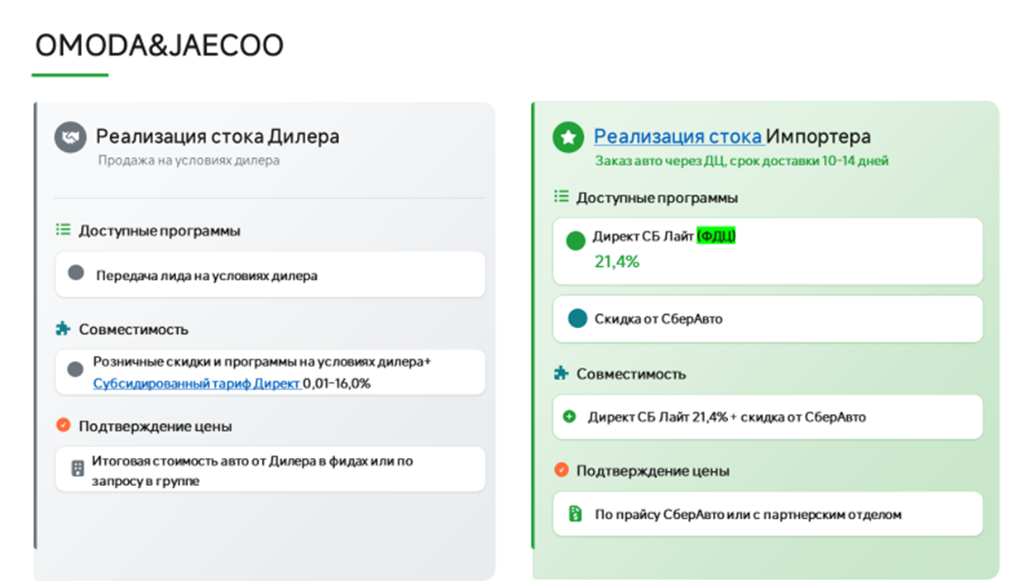
КАТЕГОРИЯ: ОНЛАЙН
ОБНОВЛЕНО: 26.08
ВАЖНО!!!! Маржа согласовывается с координаторами
Бренд | Модель | Комплектация (eng) | Комплектация (ru) | Год пр-ва | Розничная отпускная стоимость, руб. | Цена для Клиента за наличные | Скидка от РРЦ
JAECOO | J6 | 1.5T DCT6 Urban | 1.5T 6ст. робот Актив | 2026 | 2,231,000 | 2,118,000 | 113,000
JAECOO | J6 | 1.5T DCT6 Comfort | 1.5T 6ст. робот Комфорт | 2026 | 2,447,040 | 2,299,000 | 148,040
JAECOO | J6 | 1.5T DCT6 Ultimate | 1.5T 6ст. робот Престиж | 2026 | 2,591,040 | 2,518,000 | 73,040
JELAND | J6 | 1.5T DCT6 Active | 1.5T 6ст. робот Актив | 2026 | 2,231,000 | 2,118,000 | 113,000
JELAND | J6 | 1.5T DCT6 Comfort | 1.5T 6ст. робот Комфорт | 2026 | 2,447,040 | 2,299,000 | 148,040
JELAND | J6 | 1.5T DCT6 Prestige | 1.5T 6ст. робот Престиж | 2026 | 2,591,040 | 2,518,000 | 73,040
JELAND | J6 | 1.6T DCT7 Prestige 4WD | 1.6T 7ст. робот Престиж 4ПП | 2026 | 2,783,040 | 2,724,000 | 59,040
JAECOO | J7 | 1.6T DCT Urban FL | 1.6T робот. Актив 150 НП | 2026 | 2,706,550 | 2,479,000 | 227,550
JAECOO | J7 | 1.6T DCT Ultimate LP FL | 1.6T робот. Престиж 150 НП | 2026 | 2,896,550 | 2,670,000 | 226,550
JAECOO | J7 AWD | 1.6T DCT Supreme HP 4WD FL | 1.6T робот. Престиж 186 4ПП НП | 2026 | 3,181,550 | 2,967,000 | 214,550
JELAND | J7 | 1.6T DCT Comfort LP FL | 1.6T робот. Актив 150 НП | 2026 | 2,706,050 | 2,479,000 | 227,050
JELAND | J7 | 1.6T DCT Prestige LP FL | 1.6T робот. Престиж 150 НП | 2026 | 2,896,550 | 2,670,000 | 226,550
JELAND | J7 | 1.6T DCT Prestige + LP FL | 1.6T робот. Престиж + 150 НП | 2026 | 2,896,550 | 2,712,000 | 184,550
JELAND | J7 AWD | 1.6T DCT Prestige HP 4WD FL | 1.6T робот. Престиж 186 4ПП НП | 2026 | 3,181,550 | 2,967,000 | 214,550
JAECOO | J8 AWD | 2.0T 7DCT Comfort BL 4WD | 2.0T 7ст. робот. Комфорт черн. салон 4ПП | 2026 | 4,074,550 | 3,882,000 | 192,550
JAECOO | J8 AWD | 2.0T 7DCT Prestige BL 4WD | 2.0T 7ст. робот. Престиж черн. салон 4ПП | 2026 | 4,369,050 | 4,163,000 | 206,050
JAECOO | J8 AWD | 2.0T 7DCT Prestige + BL 4WD | 2.0T 7ст. робот. Престиж+ черн. салон 4ПП | 2026 | 4,559,050 | 4,343,000 | 216,050
OMODA | C5 NG | 1.5T DCT Fun NG | 1.5T робот. Актив НП | 2026 | 2,255,040 | 2,048,000 | 207,040
OMODA | C5 NG | 1.5T DCT Lifestyle NG | 1.5T робот. Драйв НП | 2026 | 2,475,840 | 2,300,000 | 175,840
OMODA | C5 NG | 1.5T DCT Ultimate NG | 1.5T робот. Стиль НП | 2026 | 2,619,840 | 2,488,000 | 131,840
OMODA | C5 NG | 1.5T DCT Style 4WD NG | 1.5T робот. Стиль 4ПП НП | 2026 | 2,763,840 | 2,595,000 | 168,840
OMODA | C7 | 1.6Т DCT Lifestyle | 1.6Т робот. Драйв | 2026 | 2,944,050 | 2,703,000 | 241,050
OMODA | C7 AWD | 1.6Т DCT Lifestyle 4WD | 1.6Т робот. Драйв 4ПП | 2026 | 3,134,050 | 2,863,000 | 271,050
OMODA | C7 AWD | 1.6Т DCT Ultimate 4WD / Style 4WD | 1.6Т робот. Стиль 4ПП | 2026 | 3,324,050 | 3,073,000 | 251,050

 | приоритет с актуальным стоком и ценой
 | приоритет

Город | Ссылка на группу | Название | ЮЛ | ИНН | Код ФДЦ | Адрес | Название в беке | Почты для передачи лидов | Ответственный | График работы по местному времени | Разница с МСК | карта
Анапа | https://max.ru/join/0A49BrYaMZX7u8tSJCaG9mO-pu9ByyCZ-mu2PRNKR7I | О2 | ООО Оптима Кубань | 2312205455 | 104000 | г. Анапа, ул. Симферопольское шоссе, д.7 | О2 | ktuyrina@serviceme.pro, i.kokoulina@optima-car.ru, e.kapenkin@optima-car.ru | Валерия Солдатова
Армавир | https://max.ru/join/53rQXaDsYXrF_aQCu8_a0e4wDjS7Af1k4FxXol5JPt8 | Авто для Вас Премиум | ООО Авто для Вас Премиум | 2312310273 | 105685 | г. Армавир, ФАД Кавказ, 161-й км., д. 420 |  | novikova.v@krd-auto.ru, faskhutdinov@krd-auto.ru | Валерия Солдатова
Белореченск | https://max.ru/join/0A49BrYaMZX7u8tSJCaG9mO-pu9ByyCZ-mu2PRNKR7I | О2 | ООО Оптима Кубань | 2312205455 | 104000 | г. Белореченск, ул. Первомайская улица, 174 | О2 | ktuyrina@serviceme.pro, i.kokoulina@optima-car.ru, e.kapenkin@optima-car.ru | Валерия Солдатова
Брянск | https://max.ru/join/djl7Zu78HpdUO5cdDXyXwALWf1IDezweViCnZaFSHpw | Дебрянск Авто | ООО БНМ-1 | 3257002460 | 104266 | Брянская обл., Брянский р-н, с. Супонево, ул. Шоссейная, д. 12Г |  | gleb.usov@krona-auto.ru, kristina.kruglikova@debryansk-auto.ru, semen.schyolokov@debryansk-auto.ru | Валерия Солдатова
Владимир | https://max.ru/join/Ljsvux77wpwZJn9sFuEvn_haHpCalUzfwe7nXLYaXjs | АВТОТРАКТ | ООО ТФК | 3328437679 |  | г. Владимир, ул. Куйбышева, д. 24М
Волгоград | https://max.ru/join/5ZtAs99f_OOY6gQKYpBX9R7VlQK7oit7CZ2khdk-08I | Автопрестиж | ООО Авто-ВЛГ | 3443150956 | 109397 | г. Волгоград ул. Землячки д.94 стр2 | ONLINE ФДЦ Автопрестиж | aamikhailov@autoprestige-vlg.ru AASerebryakov@autoprestige-vlg.ru vrromanov@autoprestige-vlg.ru | Алексей Чихарев
Воронеж | https://max.ru/join/4brwGhX27zxl4qRZbiYlZRJ96xqd5_644Y0zSojpFt8 | Мотор Ленд | ООО Автопроект | 3662267900 | 107899 | г. Воронеж, ул. Изыскателей, 23/2 |  | Karih@omoda-motorland.ru, Hostes@omoda-motorland.ru | Валерия Солдатова
Воронеж | https://max.ru/join/iDWi0X5nF_SRbjPZQJDtW39ySAFdVNsjSgLplSo2-5I | Ринг | ООО Ринг Сервис | 3664048710 | 107078 | Воронеж, Семилуки, Воронежская ул., 209/2 |  | a.bulavintsev@omoda-ring.ru chukin.dmitrij@omoda-ring.ru a.krasikov@omoda-ring.ru v.krahmalev@omoda-ring.ru sergei.chursanov@Omoda-ring.ru zaborev.maksim@omoda-ring.ru | Валерия Солдатова
Геленджик | https://max.ru/join/0A49BrYaMZX7u8tSJCaG9mO-pu9ByyCZ-mu2PRNKR7I | О2 | ООО Оптима Кубань | 2312205455 | 104000 | г. Геленджик, ул. Южная промзона д.32 | О2 | ktuyrina@serviceme.pro, i.kokoulina@optima-car.ru, e.kapenkin@optima-car.ru | Валерия Солдатова
Екатеринбург | https://max.ru/join/g0tybbZ7j9UxnXxc2prTxtnuPxjBTs89u2lEqFlWxhM | Июль | ООО Наши машины | 7449109091 | 107422 | г. Екатеринбург, пер. Базовый, д. 38 (подписание на доков на Металлургов, 65) | ONLINE ТСАЦ Июль | v.maht@julyauto.ru n.kudrin@tenet-july.ru | Андрей Кузнецов | 9.00-21.00 |  | да
Иркутск | https://t.me/+XTKoeQtt8xU4MTQy | АГАТ-АВТО | ООО Авто-Континент | 3804048079 | 106100 | г. Иркутск, Трактовая, 22 а | СберАвто | baturina@agatauto.ru v_usoltsev@agatauto.ru | Светлана Дариенко | 8.30-20.00 |  | да
Казань | https://max.ru/join/aomG1I9GLJaIOGX0U7lgJWX-KElVlSkL3gOmHAWZS6M | Квазар | ООО КВАЗАР | 7720878779 | 104204 | г. Казань, улица Маршала Чуйкова, здание 54 В | СберАвто | r.fazleev@kvazarmotors.ru m.ziganshin@kvazarmotors.ru | Алексей Чихарев | 9.00-21.00 |  | да
Казань | https://max.ru/join/_cojYrx6JpY8tqofckt7oBadZAaTaftsrdRtrQurHh0 | Диалог | ООО Управляющая компания Диалог | 1650207558 | 112831 | г. Казань, улица, Горьковское шоссе, 30, 1 | СберАвто | onlinesale@dialog-auto.ru | Алексей Чихарев |  |  | да
Казань | https://max.ru/join/KyKn4mL6Dx8v4ymCRFt0JJ-7DHznHMS-mfw0lDCtFXo | КАН Авто | ООО КАН АВТО - 7 | 1657196270 |  | Казань, ул. Тукая д. 115, корп. 3 | Приоритет_ГК_КАН Авто | - | Алексей Чихарев | 9.00-21.00
Казань | https://max.ru/join/KyKn4mL6Dx8v4ymCRFt0JJ-7DHznHMS-mfw0lDCtFXo | КАН Авто | ООО КАН АВТО - 16 | 1685004580 |  | Казань, Оренбургский тракт д. 209б | Приоритет_ГК КАН Авто | shop@kanavto.ru | Алексей Чихарев | 9.00-21.00
Курск | https://max.ru/join/v0jg4k91dIQBUKHIswDUANhN_jCFHB467E1rmJoWO5U | Ринг | ООО Ринг Сервис | 3664048710 | 107107 | Курск, улица Карла Маркса, 118 |  | evgeny.goryainov@omoda-ring-kursk.ru, evgeny.sachuk@omoda-ring-kursk.ru, maksim_manohin@omoda-ring-kursk.ru | Валерия Солдатова
Краснодар | https://max.ru/join/FhaRZldJv_YnMIAhIm_4XQqUSFPVw1AXtk2DfuULao4 | ОПТИМА | ООО ОПТИМА КУБАНЬ | 2312205455 | 104000 | г. Краснодар, ул им. Дзержинского, д 229/5 | СберАвто | d.lonskoy@omoda-optima.ru | Валерия Солдатова | 9.00-20.00 |  | да
Кропоткин | https://max.ru/join/0A49BrYaMZX7u8tSJCaG9mO-pu9ByyCZ-mu2PRNKR7I | О2 | ООО Оптима Кубань | 2312205455 | 104000 | г. Кропоткин ул. Губернская д.1В | О2 | ktuyrina@serviceme.pro, i.kokoulina@optima-car.ru, e.kapenkin@optima-car.ru | Валерия Солдатова |  |  |  | ONLINE
Крымск | https://max.ru/join/0A49BrYaMZX7u8tSJCaG9mO-pu9ByyCZ-mu2PRNKR7I | О2 | ООО Оптима Кубань | 2312205455 | 104000 | г. Крымск, ул. Одесская д.1А | О2 | ktuyrina@serviceme.pro, i.kokoulina@optima-car.ru, e.kapenkin@optima-car.ru | Валерия Солдатова
Лабинск | https://max.ru/join/0A49BrYaMZX7u8tSJCaG9mO-pu9ByyCZ-mu2PRNKR7I | О2 | ООО Оптима Кубань | 2312205455 | 104000 | г. Лабинск, садовое товарищество Экология, ул. Дорожная улица, 77 | О2 | ktuyrina@serviceme.pro, i.kokoulina@optima-car.ru, e.kapenkin@optima-car.ru | Валерия Солдатова
Махачкала | https://max.ru/join/9pyRVgwznE_9kUtc6-DZ9eeQ0rW083do7dHM_hBD0wo | Автолюкс | ООО Автолюкс | 546024330 | 104179 | Махачкала, улица Кизилюртовская, 88 А |  | magomed.magomedov@omoda-autoluxe.ru | Валерия Солдатова
Минеральные воды |  | Автопрестиж | ООО Автопрестиж КМВ | 2635251762 | 106030 | Ставропольский край, Минераловодский округ, автодорога Кавказ Р-217, 347 км, строение 1 | ONLINE ФДЦ Автопрестиж |  | Алексей Чихарев
Москва | https://max.ru/join/NtxHMs3lgMkohLnraN9bMpnyHSGy-Uy_MOVI1Xap0Ow | СОНГ | ООО СОНГ МОТОРС | 7720967250 | Только лиды | Москва, 1ый Дорожный пр-д 4, стр 1 | СОНГ | d.volinshikov@songmotors.ru sales@songmotors.ru | Алексей Чихарев
Москва | https://max.ru/join/9sZCW0Prr220ofixDLLnreoj-tZ8RBHwvm64rm5qfIo | ДЕЛИВЕРИ КАР | ООО ДЕЛИВЕРИ КАР | 7720890952 | 103902 | г. Москва, ул. Киевская, д.2 | СберАвто | b.bugera@deliverycar-online.ru d.alisov@deliverycar-online.ru a.osipyan@deliverycar-online.ru k.semenov@deliverycar-online.ru a.shilyaev@deliverycar-online.ru | Алексей Чихарев | 9.00-21.00 |  | да
Москва | https://max.ru/join/lUfmM_m2aE9VGu9pgwxGiAbIhFuE0A26qTUkMf0Yp3k | Автодом | ООО ДЦА | 5029236551 | Только лиды | г. Москва, 85-й км МКАД, вл. 5, с. 1 | АВТОДОМ ONLINE | передача строго по кнопки в Бек, на адрес необходимой локации | Алексей Чихарев | 9.00-21.00
Москва | https://max.ru/join/6aHvZ7yQN7MWYlcly5MQQwq7LlDuHP_5p927JhLvO0c | Автодом | АО АВТОДОМ | 7714709349 |  | Москва, проспект Вернадского, д. 97, стр. 2 | АВТОДОМ ONLINE | передача строго по кнопки в Бек, на адрес необходимой локации | Алексей Чихарев | 9.00-21.00
Москва | https://max.ru/join/VhMoz0Wpe15TPLrK6DEOo2HcQo8I_lB8CLumqUG92Fw | ГК Рольф | АО Рольф | 5047254063 | 112240 | г.Москва,МКАД, 39-Й Км |  | NAZAHARENKO@rolf.ru YAKolchinskaya@rolf.ru | Андрей Кузнецов
Москва | https://max.ru/join/OKIMWt0JL9z4rJVe7oGjW-GNfgFN4Ru3NZ2yl4crhA4 | ГК Рольф | АО Рольф | 5047254063 | 104826 | г.Москва,Химки, Ленинградское шоссе, вл. 21,с1 |  | IATerentev@rolf.ru IVStihov@rolf.ru | Андрей Кузнецов
Набережные Челны | https://max.ru/join/_cojYrx6JpY8tqofckt7oBadZAaTaftsrdRtrQurHh0 | Диалог Авто | ООО Управляющая компания Диалог | 1650207558 | 105763 | г. Набережные Челны, Казнский проспект, д. 106 | СберАвто | elabugasales@dialog-auto.ru | Алексей Чихарев |  |  | да
Новосибирск | https://t.me/+1q8F4i3dsZ0xZGYy | ЭКСПЕРТ АВТО | ООО ЭКСПЕРТ АВТО НСК | 5410097027 | 103842 | г. Новосибирск, ул. Богдана Хмельницкого, 75/1 | СберАвто | aleksandr.mamontov@omoda-expertauto-nsk.ru vitalii.lesnikov@omoda-expertauto-nsk.ru | Светлана Дариенко | 8.00-20.00 |  | да
Пятигорск | https://max.ru/join/iIYsqoVlL2R0422psoN2Kj3F0FIRs2FTu_ToNw380tw | АвтоЮг | ООО АвтоЮГ Пятигорск | 2635243909 | 108381 | г Пятигорск, ш Бештаугорское, д. 17 |  | a.ivanov@omoda-autoug.ru, a.alaverdyan@omoda-autoug.ru | Валерия Солдатова
Самара | https://max.ru/join/qhavIJ0AOMIz1uh0U0uTjGpsjA2XcQPq4JunVAbESfQ | ВИП АВТО САМАРА | ООО ВИП АВТО САМАРА | 6312214182 | 106067 | г. Самара, Южное шоссе, д. 12. Стр. 3 | СберАвто | iabubakirov@omoda-vipavto.ru | Андрей Кузнецов | 8.00-20.00 |  | да
Санкт-Петербург | https://max.ru/join/NWdL1SPe0jKKyzlJ9eFnrxW4KuGFiJrI1OuZo2xyc44 | ГК Рольф | АО Рольф | 5047254063 | 112960 | г. Санкт Петербург, Полюстровский проспект, д. 68АВ. |  | ASShevyakov@rolf.ru SSRAGIMOV1@rolf.ru | Андрей Кузнецов
Санкт-Петербург | https://max.ru/join/Tsf1lqtGnjKUuCdWi0ksutreXzaC7RuSNXrhhhPEDvQ | Максимум | ООО Максимум Кредит | 7804540104 | нет пока | Всеволожский район, Муринское городское поселение, территория Транспортная, 6 | Максимум | maksim.pagin@maximum.auto rvkozhenov@maximum.auto vadim.volodkevich@jetour-maximum.ru | Светлана Дариенко | 09.00-21.00 | нет | да
Санкт-Петербург | https://max.ru/join/Pib6eWLbwRZd84OcgJ6z9cgM5R79LTsDnhY5Y_C7XhI | Аларм | ООО Аларм-моторс Озерки | 7841380152 | 103916 | г. Санкт-Петербург, Выборгское ш., 23к1, 194356 | Аларм-Моторс ГК | online@alarm-motors.ru alexts@alarm-motors.ru yaivanova@alarm-motors.ru slipatenkova@alarm-motors.ru asavchenko@alarm-motors.ru | Светлана Дариенко | 9.00-21.00 |  | да
Санкт-Петербург |  | Петровский | ООО Петровский СПб | 7813382729 | 109713 | г. Санкт-Петербург, Софийская ул., 87, 192289 | Петровский | ivanov.iliya@petrovskiy.ru asistmark@petrovskiy.ru | Светлана Дариенко |  |  | да
Санкт-Петербург | https://max.ru/join/ody1hgnlT7Be8WYMYG2hIIC8W0AW9CHv_qecBCM0Oy8 | СИГМА | ООО Сигма Авто | 7813649997 | 105089 | г. Санкт-Петербург, Большой проспект Васильевского острова, 98 | СберАвто | Samohin.Artem@sigma.spb.ru Vysokoumov.Anton@sigma.spb.ru | Светлана Дариенко | 9.00-21.00 |  | да
Славянск-на-Кубани | https://max.ru/join/0A49BrYaMZX7u8tSJCaG9mO-pu9ByyCZ-mu2PRNKR7I | О2 | ООО Оптима Кубань | 2312205455 | 104000 | г. Славянск-на-Кубани, ул. Красная, 178/1 | О2 | ktuyrina@serviceme.pro, i.kokoulina@optima-car.ru, e.kapenkin@optima-car.ru | Валерия Солдатова |  |  |  | ONLINE
Ставропольский край | https://max.ru/join/0A49BrYaMZX7u8tSJCaG9mO-pu9ByyCZ-mu2PRNKR7I | О2 | ООО ОПТИМА КУБАНЬ | 2312205455 | 112516 | Ставропольский край, Зеленокумск, улица, 50 лет Октября, 51 | Online ГК Оптима | ktuyrina@serviceme.pro, i.kokoulina@optima-car.ru, e.kapenkin@optima-car.ru | Валерия Солдатова
Ставропольский край | https://max.ru/join/0A49BrYaMZX7u8tSJCaG9mO-pu9ByyCZ-mu2PRNKR7I | О2 | ООО ОПТИМА КУБАНЬ | 2312205455 | 112517 | Ставропольский край, Будённовск, улица, Розы Люксенбург, 58 | Online ГК Оптима | ktuyrina@serviceme.pro, i.kokoulina@optima-car.ru, e.kapenkin@optima-car.ru | Валерия Солдатова
Ставропольский край | https://max.ru/join/0A49BrYaMZX7u8tSJCaG9mO-pu9ByyCZ-mu2PRNKR7I | О2 | ООО ОПТИМА КУБАНЬ | 2312205455 | 113019 | Ставропольский край, Георгиевск, станица, Незлобная, улица, Ленина, 499А | Online ГК Оптима | ktuyrina@serviceme.pro, i.kokoulina@optima-car.ru, e.kapenkin@optima-car.ru | Валерия Солдатова
Таганрог | https://max.ru/join/fETwKMNwo0wVTBaSzDdqu1FQEhn_Xra6hMCjP2ON1vA | Гедон | ООО Астра-Инвест | 6165108399 | 108118 | Таганрог, ул. Октябрьская , 44И |  | s.stadnikov@omoda-gedon.ru, v.kosmin@Omoda-gedon.ru, i.obrazcova@omoda-gedon.ru, e.kornilova@omoda-gedon.ru | Валерия Солдатова
Тамбов | https://max.ru/join/dPrt9pu_Ooh8dUd_ULIiMSAAIy6BbmXO6aCrD1xLiA0 | СКР-Моторс | ООО СКР-Моторс | 7728420885 | 109769 | г. Тамбов, ул. Киквидзе, д. 116 |  | biriukov.i@oj-skrmotors.ru, koliagin.d@oj-skrmotors.ru | Валерия Солдатова
Темрюк | https://max.ru/join/0A49BrYaMZX7u8tSJCaG9mO-pu9ByyCZ-mu2PRNKR7I | О2 | ООО Оптима Кубань | 2312205455 | 104000 | г. Темрюк, ул. Мира д.158 |  | ktuyrina@serviceme.pro, i.kokoulina@optima-car.ru, e.kapenkin@optima-car.ru | Валерия Солдатова |  |  |  | ONLINE
Тимашевск | https://max.ru/join/0A49BrYaMZX7u8tSJCaG9mO-pu9ByyCZ-mu2PRNKR7I | О2 | ООО Оптима Кубань | 2312205455 | 104000 | г. Тимашевск ул. Науменко, 2А |  | ktuyrina@serviceme.pro, i.kokoulina@optima-car.ru, e.kapenkin@optima-car.ru | Валерия Солдатова
Челябинск | https://max.ru/join/n7isFuWjXtNl6r6J7k9ClDBWSekHkNUOHnWd8fTKo-o | Планета Авто | ООО Гольф Стрим | 7452048272 |  | г.Челябинск ул. Братьев Кашириных, 137 | Планета Авто | skosarev@planeta-avto.ru

Geely&Belgee
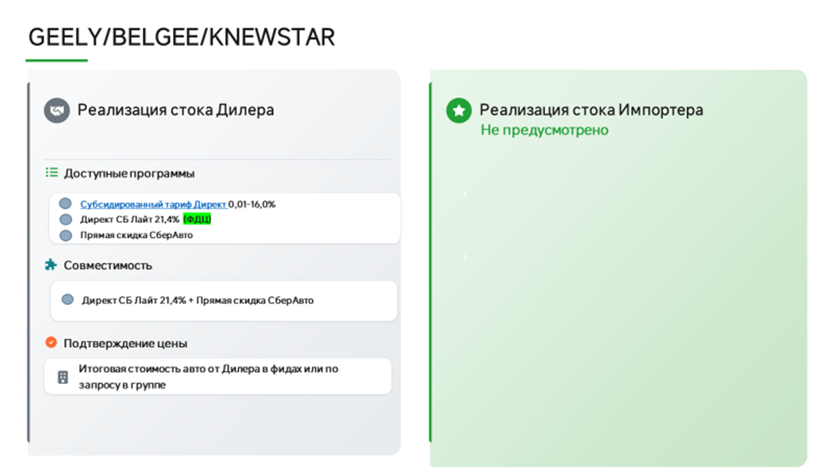
КАТЕГОРИЯ: ОНЛАЙН
Обновлено: 04.08.2026
Модель | Комплектация | Год | РРЦ | Скидка клиенту | Цена для клиента
Cityray (G426) | Comfort | 2025 | 2 924 990 | 243 000 | 2 681 990 | увеличилась РРЦ и цена для клиента
 | Luxury | 2025 | 3 174 990 | 243 000 | 2 931 990 | увеличилась РРЦ и цена для клиента
 | Flagship | 2025 | 3 314 990 | 243 000 | 3 071 990 | увеличилась РРЦ и цена для клиента
 | Flagship Sport | 2025 | 3 354 990 | 243 000 | 3 111 990 | увеличилась РРЦ и цена для клиента
Monjaro (KX11) | Luxury 2.0T 8AT 4WD | 2025 | 4 549 990 | 495 000 | 4 054 990
 | Flagship 2.0T 8AT 4WD | 2025 | 4 852 190 | 495 000 | 4 357 190
 | Exclusive 2.0T 8AT 4WD | 2025 | 5 052 190 | 495 000 | 4 557 190
EX5 | Pro | 2025 | 4 169 990 | 0 | 4 169 990
 | Max | 2025 | 4 474 990 | 0 | 4 474 990
Okavango (VX11) | Luxury | 2025 | 3 692 990 | 315 000 | 3 377 990
 | Flagship MY24 | 2025 | 3 908 990 | 315 000 | 3 593 990
ATLAS (FX11) | Luxury 1,5T 2WD | 2025 | 3 449 990 | 171 000 | 3 278 990 | уменьшилась скидка (было 234 000)
 | Luxury 2.0T 8AT 4WD | 2025 | 3 760 990 | 135 000 | 3 625 990
 | Flagship 2.0T 8AT 4WD | 2025 | 3 970 990 | 135 000 | 3 835 990
 | Flagship Sport 2.0T 8AT 4WD | 2025 | 4 080 990 | 135 000 | 3 945 990
EX5 EM-i | Pro | 2025 | 3 669 990 | 270 000 | 3 399 990
 | Max | 2025 | 3 974 990 | 270 000 | 3 704 990
Monjaro (KX11-A3) | Flagship SE 2.0T 8AT 4WD | 2025 | 4 954 990 | 220 500 | 4 734 490 | уменьшилась скидка (было 261 000)
Preface LP | Luxury 2,0T 7DCT LP | 2025 | 3 329 990 | 225 000 | 3 104 990
 | Flagship 2,0T 7DCT LP | 2025 | 3 434 990 | 153 000 | 3 281 990 | уменьшилась скидка (было 225 000)
ATLAS (FX11) | Luxury 1,5T 2WD | 2026 | 3 449 990 | 171 000 | 3 278 990 | уменьшилась скидка (было 234 000)
 | Luxury 2.0T 8AT 4WD | 2026 | 3 909 990 | 81 000 | 3 828 990 | уменьшилась скидка (было 144 000)
 | Flagship 2.0T 8AT 4WD | 2026 | 4 119 990 | 81 000 | 4 038 990 | уменьшилась скидка (было 144 000)
 | Flagship Sport 2.0T 8AT 4WD | 2026 | 4 229 990 | 81 000 | 4 148 990 | уменьшилась скидка (было 144 000)
EX5 EM-i | Pro | 2026 | 3 669 990 | 270 000 | 3 399 990
 | Max | 2026 | 3 974 990 | 270 000 | 3 704 990
Monjaro (KX11-A3) | Luxury SE 2.0T 8AT 4WD | 2026 | 4 599 990 | 225 000 | 4 374 990
 | Flagship SE 2.0T 8AT 4WD | 2026 | 4 954 990 | 184 500 | 4 770 490 | увеличилась РРЦ (было 4 904 990), уменьшилась скидка (было 225 000)
Preface LP | Luxury 2,0T 7DCT LP | 2026 | 3 329 990 | 225 000 | 3 104 990 | уменьшилась скидка (было 300 000)
 | Flagship 2,0T 7DCT LP | 2026 | 3 434 990 | 153 000 | 3 281 990 | уменьшилась скидка (было 300 000)
Coolray A5 | Exclusive 1,5T 7DCT | 2026 | 2 944 990 | 135 000 | 2 809 990 | увеличилась РРЦ и увеличилась скидка
Okavango (VX11) | Luxury | 2026 | 3 804 990 | 315 000 | 3 489 990 | увеличилась РРЦ (было 3 779 990)
 | Flagship MY24 | 2026 | 4 025 990 | 315 000 | 3 710 990 | увеличилась РРЦ (было 4 000 990)
Cityray (G426) | Comfort | 2026 | 2 924 990 | 243 000 | 2 681 990 | увеличилась РРЦ (было 2 869 990)
 | Luxury | 2026 | 3 174 990 | 243 000 | 2 931 990 | увеличилась РРЦ (было 3 119 990)
 | Flagship | 2026 | 3 314 990 | 243 000 | 3 071 990 | увеличилась РРЦ (было 3 259 990)
 | Flagship Sport | 2026 | 3 354 990 | 243 000 | 3 111 990 | увеличилась РРЦ (было 3 299 990)
BELGEE X50 | Active 1,5 7DCT | 2025/2026 | 2 479 990 | 360 000 | 2 119 990
 | Style 1,5 7DCT | 2025/2026 | 2 590 990 | 238 500 | 2 352 490
 | Prestige 1,5 7DCT | 2025/2026 | 2 690 990 | 238 500 | 2 452 490
BELGEE X50+ | Active 1,5 7DCT | 2025/2026 | 2 319 990 | 90 000 | 2 229 990
 | Style 1,5 7DCT | 2025/2026 | 2 509 990 | 90 000 | 2 419 990
 | Prestige 1,5 7DCT | 2025/2026 | 2 679 990 | 90 000 | 2 589 990
 | Onyx 1,5 7DCT | 2025/2026 | 2 779 990 | 90 000 | 2 689 990
Belgee X70 | Active 1,5 6AT 2WD | 2025/2026 | 2 825 990 | 495 000 | 2 330 990
 | Style 1,5 6AT 2WD | 2025/2026 | 2 946 190 | 396 000 | 2 550 190
 | Style 1,5 7DCT 4WD | 2025/2026 | 3 121 190 | 450 000 | 2 671 190
 | Prestige 1,5 7DCT 4WD | 2025/2026 | 3 321 190 | 567 000 | 2 754 190
 | Prestige+ 1,5 7DCT 4WD | 2025/2026 | 3 426 190 | 594 000 | 2 832 190
Belgee X70 FL | Active 1,5 6AT 2WD | 2025/2026 | 2 609 990 | 72 000 | 2 537 990 | увеличилась РРЦ (было 2 579 990)
 | Style 1,5 6AT 2WD | 2025/2026 | 2 745 990 | 72 000 | 2 673 990 | увеличилась РРЦ (было 2 715 990)
 | Style 1,5 7DCT 4WD | 2025/2026 | 2 839 990 | 72 000 | 2 767 990 | увеличилась РРЦ (было 2 809 990)
 | Prestige 1,5 7DCT 4WD | 2025/2026 | 3 039 990 | 72 000 | 2 967 990 | увеличилась РРЦ (было 3 009 990)
 | Prestige+ 1,5 7DCT 4WD | 2025/2026 | 3 115 990 | 72 000 | 3 043 990 | увеличилась РРЦ (было 3 085 990)
Belgee S50 | Active MT | 2025/2026 | 1 929 990 | 180 000 | 1 749 990 | увеличилась РРЦ (было 1 899 990)
 | Active AT | 2025/2026 | 2 069 990 | 108 000 | 1 961 990 | увеличилась РРЦ (было 2 039 990)
 | Style | 2025/2026 | 2 165 990 | 108 000 | 2 057 990 | увеличилась РРЦ (было 2 135 990)
 | Prestige | 2025/2026 | 2 345 990 | 108 000 | 2 237 990 | увеличилась РРЦ (было 2 315 990)
KS 001 (G11) | Luxury 2.0T 8AT 4WD | 2024 | 4 229 990 | 585 000 | 3 644 990
 | Flagship 2.0T 8AT 4WD | 2024 | 4 462 990 | 558 000 | 3 904 990
 | Flagship Sport 2.0T 8AT 4WD | 2024 | 4 569 990 | 558 000 | 4 011 990
KS 001 (G11) | Luxury 2.0T 8AT 4WD | 2025 | 4 229 990 | 405 000 | 3 824 990
 | Flagship 2.0T 8AT 4WD | 2025 | 4 462 990 | 378 000 | 4 084 990
 | Flagship Sport 2.0T 8AT 4WD | 2025 | 4 569 990 | 378 000 | 4 191 990

 | приоритет с актуальным стоком и ценой
 | приоритет

Город | Бренд | Ссылка на группу | Название | ЮЛ | ИНН | Код ФДЦ | Адрес | Название в беке | Почты для передачи лидов | Ответственный | График работы по местному времени | Разница с МСК | почтовый адрес сотрудника ДЦ для согласования кредитной сделки и отправки счета на оплату допа в тело кредита | карта
Альметьевск | GEELY | https://max.ru/join/_cojYrx6JpY8tqofckt7oBadZAaTaftsrdRtrQurHh0 | Диалог | ООО Диалог Авто | 1644062657 | 107195 | Альметьевск, улица, Геофизическая, 58/2 | ONLINE Диалог Авто КЗН АЛМТВСК НАБ.ЧЛН | onlinesale@dialog-auto.ru | Алексей Чихарев | 09 до 21 |  | a.minilbaev@dialog-auto.ru | да
Анапа | GEELY,BELGEE | https://max.ru/join/0A49BrYaMZX7u8tSJCaG9mO-pu9ByyCZ-mu2PRNKR7I | О2 | ООО Оптима Кубань | 2312205455 | 110658 | г. Анапа, ул. Симферопольское шоссе, д.7 | О2 | ktuyrina@serviceme.pro, i.kokoulina@optima-car.ru, e.kapenkin@optima-car.ru | Валерия Солдатова
Белореченск | GEELY,BELGEE | https://max.ru/join/0A49BrYaMZX7u8tSJCaG9mO-pu9ByyCZ-mu2PRNKR7I | О2 | ООО Оптима Кубань | 2312205455 | 110658 | г. Белореченск, ул. Первомайская улица, 174 | О2 | ktuyrina@serviceme.pro, i.kokoulina@optima-car.ru, e.kapenkin@optima-car.ru | Валерия Солдатова
Великий Новгород | GEELY/Belgee/KNEWSTAR | https://t.me/+2tO5FxNpk9A5MTcy | Автостиль | ООО Автостиль | 7805752165 | 104688 | Великий Новгород, Северная улица, 2 | ONLINE Автостиль СПб и Великий Новгород | call@as-s.ru meshkov.dm@as-s.ru - | Светлана Дариенко | 08:30 до 20:30 |  | tyurin.ma@as-s.ru | да
Волгоград | GEELY,BELGEE,KNEWSTAR | https://max.ru/join/5ZtAs99f_OOY6gQKYpBX9R7VlQK7oit7CZ2khdk-08I | Автопрестиж | ООО А-моторс | 3443088070 |  | г.Волгоград, ул. Землячки, 82г | ONLINE ФДЦ Автопрестиж | comsec.geely@volga-rast.ru, 1ccq@volga-rast.ru, aliya.dauletkalieva@volga-rast.ru, yaroslav.rostovskiy@volga-rast.ru, s.kachurin@autoprestige-vlg.ru, call-center@autoprestige.ru naadamenko@autoprestige.ru | Алексей Чихарев | 08 до 20 |  |  | да
Воронеж | GEELY,BELGEE,KNEWSTAR | https://max.ru/join/NDhLtGLQFKobwagTY99fvzDw6ipD7CRciy1pY_vMhAE | Моторленд | ООО Воронеж Транс Бизнес | 3662140164 | 110667 | Воронеж,ул. Изыскателей, 23/3 | Online Моторленд | hostes@geely-motorland.ru, tolchelnikov@geely-motorland.ru, marketolog@geely-motorland.ru | Валерия Солдатова | 08 до 20 |  |  | да
Геленджик | GEELY,BELGEE | https://max.ru/join/0A49BrYaMZX7u8tSJCaG9mO-pu9ByyCZ-mu2PRNKR7I | О2 | ООО Оптима Кубань | 2312205455 | 110658 | г. Геленджик, ул. Южная промзона д.32 | О2 | ktuyrina@serviceme.pro, i.kokoulina@optima-car.ru, e.kapenkin@optima-car.ru | Валерия Солдатова
Иваново | GEELY,BELGEE | https://max.ru/join/xHWIH8FZeV3r9uAYg-0IlsVAG0A_tLcbAPIo8G1QZR8 | Радар-авто | ООО Радар-гарант | 3700016851 | 110707 | г.Иванво ул. Фрунзе д 90 | ONLINE Радар-Авто | Fnb@radar-avto.ru | Алексей Чихарев
Ижевск | GEELY,KNEWSTAR | https://t.me/+bHH1U9IbEmhhNzhi | Комос-Авто | ООО Комос Европа | 1831088285 |  | Ижевск,Пушкинская ул., 62 | online Комос авто | rop@geely-komos-auto.ru market@geely-komos-auto.ru info@geely-komos-auto.ru | Евгения Добролюбова | 08:20 до 19:00 |  |  | да
Казань | BELGEE | https://max.ru/join/_cojYrx6JpY8tqofckt7oBadZAaTaftsrdRtrQurHh0 | Диалог | ООО Диалог А | 1649021206 | 111680 | Казань, шоссе, Горьковское, 47 К. 1 | ONLINE Диалог Авто КЗН АЛМТВСК НАБ.ЧЛН | onlinesale@dialog-auto.ru | Алексей Чихарев | 09 до 21 |  | a.minilbaev@dialog-auto.ru | да
Казань | BELGEE | https://max.ru/join/aUVuzzrOQTj-Vwe8PVo931vf3q-mrLY0WwpOnYEWFdA | Барс Авто | ООО Дат Р | 1660106816 |  | Казань, ул. Родины, д. 1 | Барс Авто | k.avakyan@geely-barsavto.ru r.hannanov@geely-barsavto.ru k.nurieva@barsavto.ru t.kireeva@barsavto.ru | Алексей Чихарев | 09 до 21
Казань | GEELY | https://max.ru/join/aUVuzzrOQTj-Vwe8PVo931vf3q-mrLY0WwpOnYEWFdA | Барс Авто | ООО Дат Р | 1660106816 |  | Казань, ул. Родины, д. 1в | Барс Авто | k.avakyan@geely-barsavto.ru r.hannanov@geely-barsavto.ru k.nurieva@barsavto.ru t.kireeva@barsavto.ru | Алексей Чихарев | 09 до 21
Казань | GEELY | https://max.ru/join/KyKn4mL6Dx8v4ymCRFt0JJ-7DHznHMS-mfw0lDCtFXo | КАН АВТО | ООО КАН АВТО - 21 | 1685007616 |  | Казань, ул. Тукая, д. 115, корп. 3 | КАН АВТО | shop@kanavto.ru | Алексей Чихарев | 09 до 21
Казань | BELGEE | https://max.ru/join/KyKn4mL6Dx8v4ymCRFt0JJ-7DHznHMS-mfw0lDCtFXo | КАН АВТО | ООО КАН АВТО - 14 | 1657244365 |  | Казань, Сибирский тракт, д. 48 | КАН АВТО | shop@kanavto.ru | Алексей Чихарев | 09 до 21
Казань | BELGEE | https://max.ru/join/KyKn4mL6Dx8v4ymCRFt0JJ-7DHznHMS-mfw0lDCtFXo | КАН АВТО | ООО КАН АВТО - 4 | 1657120962 |  | Казань, Оренбургский тракт д. 209а | КАН АВТО | shop@kanavto.ru | Алексей Чихарев | 09 до 21
Кемерово | GEELY,KNEWSTAR | https://t.me/+ZIY6xJAdy2tiODYy | Ай-Би-Эм | ООО Ай-Би-Эм | 4207055973 | 104030 | Кемерово,Притомский пр., 20/1 | Online Geely Ай-Би-Эм | a.ganzvent@geely-abm.ru a.nekrasov@geely-abm.ru n.urkevich@geely-abm.ru | Светлана Дариенко | 09 до 20 | 4 часа |  | да
Краснодар | GEELY,BELGEE,KNEWSTAR | https://max.ru/join/66KaFVoqOq5v39AxtaIp1nlX9ukyYKMA1BshjHrWhB0 | Оптима | Оптима Кубань | 2312205455 | 110658 | Краснодар,Передовая ул., 73 | Online ГК Оптима | m.makarov@optima-car.ru, mailto:s.krasnik@geely-optima.ru | Валерия Солдатова | 09 до 20 |  |  | да
Краснодар | Geely | https://max.ru/join/4EHQ_vS9rVgCYvxz39DZkTHxp96RdJstkR6O33VLIYQ | Бакра | ООО Бакра 2.0 | 2312330449 | 110877 | Республика Адыгея, Тахтамукайский р-н, а.Новая Адыгея, ул. Тургеневское шоссе, 23 | Бакра | basiuk.ss@bakra-auto.ru, bazalii.oo@bakra-auto.ru, sergey.bogdanov@belgee-bakra.ru, bugaev.as@bakra-auto.ru, nikita.grishchenko@belgee-bakra.ru, ivenko.ma@bakra-auto.ru, vladimir.koltsov@belgee-bakra.ru, makarova.nv@bakra-auto.ru, novozhilov.iv@bakra-auto.ru, vladimir.pushkin@belgee-bakra.ru, skidan.pd@bakra-auto.ru, shcherbach.ta@bakra-auto.ru, karlov.ss@bakra-auto.ru | Валерия Солдатова
Краснодар | Belgee | https://max.ru/join/4EHQ_vS9rVgCYvxz39DZkTHxp96RdJstkR6O33VLIYQ | Бакра | ООО Бакра | 2310041882 | 110877 | Республика Адыгея, Тахтамукайский р-н, а.Новая Адыгея, ул. Тургеневское шоссе, 23 | Бакра | basiuk.ss@bakra-auto.ru, bazalii.oo@bakra-auto.ru, sergey.bogdanov@belgee-bakra.ru, bugaev.as@bakra-auto.ru, nikita.grishchenko@belgee-bakra.ru, ivenko.ma@bakra-auto.ru, vladimir.koltsov@belgee-bakra.ru, makarova.nv@bakra-auto.ru, novozhilov.iv@bakra-auto.ru, vladimir.pushkin@belgee-bakra.ru, skidan.pd@bakra-auto.ru, shcherbach.ta@bakra-auto.ru, karlov.ss@bakra-auto.ru | Валерия Солдатова
Кропоткин | GEELY,BELGEE | https://max.ru/join/0A49BrYaMZX7u8tSJCaG9mO-pu9ByyCZ-mu2PRNKR7I | О2 | ООО Оптима Кубань | 2312205455 | 110658 | г. Кропоткин ул. Губернская д.1В | О2 | ktuyrina@serviceme.pro, i.kokoulina@optima-car.ru, e.kapenkin@optima-car.ru | Валерия Солдатова
Крымск | GEELY,BELGEE | https://max.ru/join/0A49BrYaMZX7u8tSJCaG9mO-pu9ByyCZ-mu2PRNKR7I | О2 | ООО Оптима Кубань | 2312205455 | 110658 | г. Крымск, ул. Одесская д.1А | О2 | ktuyrina@serviceme.pro, i.kokoulina@optima-car.ru, e.kapenkin@optima-car.ru | Валерия Солдатова
Лабинск | GEELY,BELGEE | https://max.ru/join/0A49BrYaMZX7u8tSJCaG9mO-pu9ByyCZ-mu2PRNKR7I | О2 | ООО Оптима Кубань | 2312205455 | 110658 | г. Лабинск, садовое товарищество Экология, ул. Дорожная улица, 77 | О2 | ktuyrina@serviceme.pro, i.kokoulina@optima-car.ru, e.kapenkin@optima-car.ru | Валерия Солдатова
Липецк | GEELY,BELGEE,KNEWSTAR | https://t.me/+impgvx1GWZQ0MmFi | Сатурн | ООО Сатурн-Л | 4826051045 | 104423 | Липецк, Липецкая обл ул. Неделина, 2-в | Online Сатурн-Л | ya.nenahova@saturn-l.ru, geely@saturn-l.ru, yu.siromyatnikov@saturn-l.ru, marketing@saturn-l.ru. belgee@saturn-l.ru | Валерия Солдатова | 08 до 20 |  |  | да
Луганск | Geely | https://max.ru/join/4ou7uooiQTgKxu_5Fggy3mHoPK7TJr3us3xatCHIeh4 | Бакра | ООО Бакра 2.0 | 2312330449 | 115119 | г. Луганск, ул. 26 Бакинских Комиссаров, д. 117А | Бакра | demidenko.vm@bakra-auto.ru | Валерия Солдатова
Луганск | Belgee | https://max.ru/join/4ou7uooiQTgKxu_5Fggy3mHoPK7TJr3us3xatCHIeh4 | Бакра | ООО Бакра | 2310041882 | 115119 | г. Луганск, ул. 26 Бакинских Комиссаров, д. 117А | Бакра | demidenko.vm@bakra-auto.ru | Валерия Солдатова
Макеевка | Geely | https://max.ru/join/nyktTQM_acAR8nAI1ymCzsPKc3oi3OGguhiXY2c-ntY | Бакра | ООО Бакра 2.0 | 2312330449 | 114284 | ДНР, г. Макеевка, ул. Донецкое шоссе, д.143 | Бакра | filimonov.av@bakra-auto.ru, sklyar.so@bakra-auto.ru | Валерия Солдатова
Макеевка | Belgee | https://max.ru/join/nyktTQM_acAR8nAI1ymCzsPKc3oi3OGguhiXY2c-ntY | Бакра | ООО Бакра | 2310041882 | 114284 | ДНР, г. Макеевка, ул. Донецкое шоссе, д.144 | Бакра | filimonov.av@bakra-auto.ru, sklyar.so@bakra-auto.ru | Валерия Солдатова
Мариуполь | Geely | https://max.ru/join/FqvhlldO1DuhRAT3jkV1GR0zOqXJA3VbFusEimSECYg | Бакра | ООО Бакра 2.0 | 2312330449 | 114423 | г. Мариуполь, пр-кт Металлургов, д. 196а | Бакра | turochek.nm@bakra-auto.ru | Валерия Солдатова
Мариуполь | Belgee | https://max.ru/join/FqvhlldO1DuhRAT3jkV1GR0zOqXJA3VbFusEimSECYg | Бакра | ООО Бакра | 2310041882 | 114423 | г. Мариуполь, пр-кт Металлургов, д. 196а | Бакра | turochek.nm@bakra-auto.ru | Валерия Солдатова
Мин. воды | GEELY,BELGEE |  | Гермес | ООО Гермес | 2630050011 |  | Ставропольский край, Минераловодский р-н, х. Красный Пахарь, ул. Автомобильная, д. 19 |  |  | Валерия Солдатова
Москва | BELGEE | https://max.ru/join/1ZoeDYZ3K51tHqOYO87dhTHgFmRaJxl6JDtDstGsR2g | Автогермес | ООО АвтоГЕРМЕС-Запад | 5032237788 |  | г.Москва,ш. Энтузиастов, д. 12А | Приоритет_Автогермес | Yudin.Igor@hyundai-avtogermes.ru Brodskiy.Alexander@geely-avtogermes.ru guest@avtogermes.ru
Москва | GEELY/KNEWSTAR | https://max.ru/join/1ZoeDYZ3K51tHqOYO87dhTHgFmRaJxl6JDtDstGsR2g | Автогермес | ООО АвтоГЕРМЕС-Запад | 5032237788 |  | г.Москва,МКАД 44км | Приоритет_Автогермес | Geraskin.Vladimir@geely-avtogermes.ru guest@avtogermes.ru
Москва | GEELY | https://max.ru/join/xUMXVHzbnbGqVS5PjUo7k1NcCWXGmzpybZZUJORyaGU | Рольф Алтуфьево | АО РОЛЬФ | 5047254063 | 112257 | Москва, Алтуфьевское ш., 31к1, |  | pvzbandut@rolf.ru | Кузнецов Андрей | 09 до 21
Москва | GEELY | https://max.ru/join/mqfzG_kjQMAG7aKqlHRp-7xTpPp2H3lp5r2NSIsJDW8 | Рольф Восток | АО РОЛЬФ | 5047254063 | 112255 | Москва,Рязанский проспект, дом 24 к.3 р |  | mrkochiashvili@geely-rolf.ru
Москва | Geely | https://max.ru/join/n8OuhvyeZSNywrJUq1Iw39LfxD2qeBJI2rKwkcc8_qE | АвтоСпецЦентр | ООО КАР АЦ | 7726461389 | 104833 | Москва, 2-я ул. Машиностроения, д. 6 | АВТОДОМ ONLINE | передача строго по кнопки в Бек, на адрес необходимой локации | Алексей Чихарев | 09 до 21
Москва | Geely | https://max.ru/join/aZ8OYEdyD8M_4G6t3vVIFAn0K2-u-bpFR6FGftSta6U | АвтоСпецЦентр | ООО КАР АЦ | 7726461389 | 104838 | Москва, Каширское шоссе, д. 45. стр. 4 | АВТОДОМ ONLINE | передача строго по кнопки в Бек, на адрес необходимой локации | Алексей Чихарев | 09 до 21
Москва | BELGEE | https://max.ru/join/aZ8OYEdyD8M_4G6t3vVIFAn0K2-u-bpFR6FGftSta6U | АвтоСпецЦентр | ООО КАР АЦ | 7726461389 |  | Москва, Каширское шоссе, д. 45. стр. 4 | АВТОДОМ ONLINE | передача строго по кнопки в Бек, на адрес необходимой локации | Алексей Чихарев | 09 до 21
Москва | BELGEE | https://max.ru/join/bVamgzMwO9COorDikBaAz8VktEYDIxhJU-7A7J0dyDI | БорисХоф | ООО БорисХоф Холдинг | 7714700709 | 109482 | Москва, 24-й км Киевского шоссе, стр. 8 | Online БорисХоф | oleg.gorin@borishof.ru irina.galaktionova@borishof.ru online_partners@borishof.ru robot_sherpa_1@borishof.ru irina.galaktionova@oting-borishof.ru | Алексей Чихарев | 09 до 21 |  | irina.galaktionova@oting-borishof.ru oleg.gorin@borishof.ru | да
Москва | GEELY,KNEWSTAR | https://max.ru/join/bVamgzMwO9COorDikBaAz8VktEYDIxhJU-7A7J0dyDI | БорисХоф | ООО БорисХоф Холдинг | 7714700709 | 103752 | Москва, ул. 2-я Магистральная, д. 18, стр. 22 | Online БорисХоф | oleg.gorin@borishof.ru irina.galaktionova@borishof.ru online_partners@borishof.ru robot_sherpa_1@borishof.ru irina.galaktionova@oting-borishof.ru | Алексей Чихарев | 09 до 21 |  | irina.galaktionova@oting-borishof.ru oleg.gorin@borishof.ru | да
Москва | GEELY,BELGEE,KNEWSTAR | https://max.ru/join/dJOFEfQpMu3FY9Y3InstMO1dDWFLkbQ9DCfrbdNTBH8 | Автодин | ООО Автодин-Кама | 1650129620 | 110809 | Солнечногорский р-он, рп Ржавки, 2-ой микрорайон, стр.14. 17 км от МКАД по Ленинградскому шоссе, на въезде в г. Зеленоград | Автодин | marketing@avtodin.ru, SberAvto@avtodin.ru reception@avtodin.ru mariya.borovikova@geely-avtodinkama.ru | Алексей Чихарев | 09 до 21 |  | SberAvto@avtodin.ru marketing@avtodin.ru; | да
Москва | GEELY,BELGEE | https://max.ru/join/luUk5fV5GrIyfLG142uaMYI-KNzNCyLrI34vCQtZAPA | У Сервис | ООО У Сервис | 7725080060 |  | Москва,Симферопольское ш., 30-й км, вл.1 с.3 | Online Geely У Сервис | frolov.o@uservice.ru adv@uservice.ru litvinova.n@uservice.ru trostyanskij.m@uservice.ru kurochkina.a@uservice.ru dmitriev.a@uservice.ru adm.sim.kia@uservice.ru bobrov.a@uservice.ru serdechnikov.i@uservice.ru boyarshinov.o@uservice.ru litvinova.n@uservice.ru shkurin.aa@uservice.ru popov@uservice.ru bobrov.a@uservice.ru | Алексей Чихарев | 09 до 21 |  |  | да
Москва | GEELY | https://max.ru/join/luUk5fV5GrIyfLG142uaMYI-KNzNCyLrI34vCQtZAPA | У Сервис | ООО У Сервис | 7725080060 |  | Москва, улица Башиловская дом 2 | Online Geely У Сервис | adv@uservice.ru, shkurin.aa@uservice.ru litvinova.n@uservice.ru popov@uservice.ru gribovskiy.p@uservice.ru serdechnikov.i@uservice.ru ostapenko.g@uservice.ru | Алексей Чихарев | 09 до 21 |  |  | да
Москва | Geely | https://max.ru/join/hT4F7CXj84tjxAe6olJ0IXy03eJX7QRo86B5da6_hTk | БалтАвто | ООО Балтавтотрейд-М | 7714255600 |  | Москва, Варшавское шоссе, 138 | БалтАвтоТрейд-М | iliya.ovcharenko@omoda-baltauto.ru AKislyuk@geely-baltauto.ru ATsvetkov@geely-baltauto.ru KEmelyanenko@geely-baltauto.ru Danila.Churakov@omoda-baltauto.ru | Алексей Чихарев | 08 до 21 |  |  | да
Москва | Geely | https://max.ru/join/oyc82XuELApjZhALMYDKNRRQ7yBGzcup11fPFK-_hc4 | Кунцево | ООО Кунцево АТ | 5032271860 |  | Москва, Московская д.61 | ONLINE Кунцево | DBusarov@kuntsevo.com PKireev@kuntsevo.com IGorshkov@hyundai-kuntsevo.ru | Алексей Чихарев | 08 до 21
Москва | Geely | https://max.ru/join/DAXHU_Bs9lyH0FtXC6yNAkSHLulvqzI7Ts_FkQPIMqU | Фаворит | ООО Фаворит Моторс Ф | 7703752046 |  | Москва МКАД 3 км., д.11 | Фаворит Моторс | ilyin.s@favorit-motors.ru
Набережные Челны | KNEWSTAR | https://max.ru/join/_cojYrx6JpY8tqofckt7oBadZAaTaftsrdRtrQurHh0 | Диалог | ООО УК Диалог | 1650207558 | 105757 | Набережные Челны, улица, Машиностроительная, 49 | ONLINE Диалог Авто КЗН АЛМТВСК НАБ.ЧЛН | IGorshkov@hyundai-kuntsevo.ru | Алексей Чихарев | 09 до 21 |  | a.minilbaev@dialog-auto.ru | да
Новоросийск | GEELY, KNEWSTAR | https://t.me/+6BPflE0ODYg1YTdi | К-Ралли | ООО К-Ралли | 2315117020 | 110724 | Новоросийск, ул. Луначарского, 25А | Online К-Ралли | sales.geely@k-rally.ru, info.geely@k-rally.ru, sale.geely@k-rally.ru | Валерия Солдатова | 09 до 19 |  |  | да
Новосибирск | GEELY,BELGEE,KNEWSTAR | https://max.ru/join/PIiVKd1CwwFSh_5Ih-dg9uO0RHzKg05lj9IRBtt9tMk | Эксперт Авто | ООО Эксперт Авто НСК | 5410052266 | 110874 | г. Новосибирск ул. Богдана Хмельницкого 75/1 | Online Эксперт Авто | aabramov@geely-expertauto-nsk.ru asusoeva@geely-expertauto-nsk.ru | Светлана Дариенко | 09 до 21 | 4 часа | asusoeva@geely-expertauto-nsk.ru aabramov@geely-expertauto-nsk.ru | да
Новосибирск | BELGEE | https://t.me/+CYRXO851g444Y2Qy | Фастар | ООО Фастар МБ | 5404062153 |  | Новосибирск, ул Большевистская, зд. 14/1 | Фастар (Новосибирск) | Hlystunovans@fastar-finance.ru marketing-mb@gk-fastar.ru | Светлана Дариенко | 09 до 21 | 4 часа |  | да
Оренбург | GEELY,BELGEE,KNEWSTAR | https://max.ru/join/ODjjStXm9EyEFssqB4gyO3g9rqPAfkzia9WOmtV0Chk | Автопрестиж | ООО Автодар | 5609185090 |  | М-5, подъезд к МАПП Орск, 13-й километр, Пригородный сельсовет, Оренбургский район | ONLINE ФДЦ Автопрестиж | dsarkhipov@autoprestige.ru reception@geely-orenburg.ru TOOseledko@autoprestige.ru naadamenko@autoprestige.ru | Алексей Чихарев | 08 до 20 |  |  | да
Пермь | GEELY,BELGEE,KNEWSTAR | https://max.ru/join/tGx8QKXREfQ2b8z1ZNoi76QwL8RTny2jveeiSdusn0U | Автопрестиж | ООО Автопрестиж-Полюс | 5908048045 |  | Пермь, ул. Спешилова, 107Б | ONLINE ФДЦ Автопрестиж | reception@geely-autoprestige.ru, info-geelyperm@autoprestige.ru, info@geely-autoprestige.ru, v.riskova@autoprestige.ru, yvvotinova@autoprestige.ru, marketing.autoprestige@mail.ru | Алексей Чихарев
Пермь | GEELY,BELGEE,KNEWSTAR | https://max.ru/join/sT47LP8qWMO92IdMKAe7yE9vff9bRTlL5wLo8biiGJw | Дав Авто | ООО ДАВ-АВТО УРАЛ | 5904329207 | 111167 | Пермь, Бродовский тракт, д. 15 | ONLINE Дав-Авто | afrantsuzov@geely-davauto.ru mavakyan@geely-davauto.ru e.voronkova@dav-auto.ru | Евгения Добролюбова | 09 до 21 |  |  | да
Ростов-на-Дону | GEELY, BELGEE | https://max.ru/join/sCVstm6eDjbeK7h-H440o5GBaie3cR1snlu4FnnCR8I | Артекс | ООО Артекс Авто | 6168115411 | 110803 | г. Ростов-на-Дону, Аксай, пр. Аксайский, 19-А | Online Артекс | ropgeely@gk-artex.ru, callcenter@art-motors.su; rks@gk-artex.ru; salesdirector@yug-motors.ru | Валерия Солдатова
Самара | GEELY,BELGEE,KNEWSTAR | https://max.ru/join/9tbGKtfxdjAAp9Hh7LrMAWtMDouYe6Q3AcrJruzX3FU | Эксперт Авто | ООО Эксперт Авто Самара | 6312147970 | 107033 | Самара, Южное шоссе, 12, строение 1 | Online Эксперт Авто | tfedina@geely-expertauto.ru, aermolaev@geely-expertauto.ru | Евгения Добролюбова | 08 до 21 |  | marketing@geely-expertauto.ru aermolaev@geely-expertauto.ru tfedina@geely-expertauto.ru | да
Санк-Петербург | GEELY | https://max.ru/join/Tsf1lqtGnjKUuCdWi0ksutreXzaC7RuSNXrhhhPEDvQ | Максимум Джили | ООО Автоцентр Гражданский | 7804428906 | 110828 | Руставели 53, корп.1 | Максимум | kssharlaimova@haval-maximum.ru daniil.ivanov@haval-maximum.ru | Светлана Дариенко | 9 до 21 | нет | да
Санк-Петербург | BELGEE | https://max.ru/join/Tsf1lqtGnjKUuCdWi0ksutreXzaC7RuSNXrhhhPEDvQ | Максимум Белджи | ООО Автоцентр Гражданский | 7804428906 | 110828 | Рыбинская ул., 1, лит.З, Санкт-Петербург | Максимум | maksim.hlyzov@omoda-maximum.ru vladimir.gubar@belgee-maximum.ru
Санк-Петербург | GEELY,BELGEE | https://max.ru/join/4LrcVGIXfVNgLO1EuaRws5hD4-ZIGDFD3K31uepQSD4 | Прагматика | ОО Васильеостровский Автоцентр | 7801707718 | 110757 | Санкт-Петербург, ул. Уральская, 33Б | Online Geely Прагматика | n.pastyreva@geely-pragmatika.ru
Санкт-Петербург | GEELY, BELGEE | https://t.me/c/3944776959/3 | Автополе | ООО Автополе Н | 4703128724 | 109346 | Ленинградская Область, Всеволожский, Кудрово, Проспект, Строителей, 31 | Автополе | sberauto@autopole.ru | Светлана Дариенко | 09 до 21 | нет |  | да
Санкт-Петербург | GEELY/KNEWSTAR | https://max.ru/join/VZHdSHq-lsN7xgAkFUHf2S0p7TYGetJ_jatahOXsKM4 | Автостиль | ООО Автостиль | 7805752165 | 104680 | Санкт-Петербург, ш. Революции, 65 | ONLINE Автостиль СПб и Великий Новгород | call@as-s.ru meshkov.dm@as-s.ru - | Светлана Дариенко | 09 до 21 | нет | tyurin.ma@as-s.ru | да
Славянск-на-Кубани | GEELY, BELGEE | https://max.ru/join/0A49BrYaMZX7u8tSJCaG9mO-pu9ByyCZ-mu2PRNKR7I | О2 | ООО Оптима Кубань | 2312205455 | 110658 | г. Славянск-на-Кубани, ул. Красная, 178/1 | О2 | ktuyrina@serviceme.pro, i.kokoulina@optima-car.ru, e.kapenkin@optima-car.ru | Валерия Солдатова
Ставропольский край | GEELY,BELGEE |  | Гермес | ООО Гермес | 2630050011 |  | г. Ставрополь, ул. Южный обход, 57/2 |  |  | Валерия Солдатова
Ставропольский край | GEELY, BELGEE | https://max.ru/join/0A49BrYaMZX7u8tSJCaG9mO-pu9ByyCZ-mu2PRNKR7I | О2 | ООО ОПТИМА КУБАНЬ | 2312205455 | 112516 | Ставропольский край, Зеленокумск, улица, 50 лет Октября, 51 | О2 | ktuyrina@serviceme.pro, i.kokoulina@optima-car.ru, e.kapenkin@optima-car.ru | Валерия Солдатова
Ставропольский край | GEELY, BELGEE | https://max.ru/join/0A49BrYaMZX7u8tSJCaG9mO-pu9ByyCZ-mu2PRNKR7I | О2 | ООО ОПТИМА КУБАНЬ | 2312205455 | 112517 | Ставропольский край, Будённовск, улица, Розы Люксенбург, 58 | О2 | ktuyrina@serviceme.pro, i.kokoulina@optima-car.ru, e.kapenkin@optima-car.ru | Валерия Солдатова
Ставропольский край | GEELY, BELGEE | https://max.ru/join/0A49BrYaMZX7u8tSJCaG9mO-pu9ByyCZ-mu2PRNKR7I | О2 | ООО ОПТИМА КУБАНЬ | 2312205455 | 113019 | Ставропольский край, Георгиевск, станица, Незлобная, улица, Ленина, 499А | О2 | ktuyrina@serviceme.pro, i.kokoulina@optima-car.ru, e.kapenkin@optima-car.ru | Валерия Солдатова
Смоленск | GEELY,BELGEE | https://max.ru/join/vEeXLhkBkzQeYeCUL1QKxjsdMMZw8RtdzN_hb3CdX0Y | Д-Авто | ООО Д-Авто | 6730063766 |  | Geely - Смоленск, пр. Гагарина, 53; Belgee - Смоленск, ул. Николаева, д. 74 | Нет | mariya.morozova@geely-smolensk.ru | Алексей Чихарев | 08 до 20 |  |  | да
Ставрополь | GEELY,BELGEE | https://max.ru/join/RBRyiHmtKU64PO5VuD6Oc42qth7TMTeUnIv4t9Zuc1o | Артекс | ООО К-Моторс | 6166078330 | 110668 | Ставрополь, Старомарьевское шоссе, 42 | Online Артекс | ropstav-geely@gk-artex.ru, director@stavkiamotors.ru, callcenter@art-motors.su; rks@gk-artex.ru; salesdirector@yug-motors.ru; office@stavkiamotors.ru | Валерия Солдатова
Тамбов | GEELY,BELGEE | https://max.ru/join/8cNp2BAe3n4eqA4s06bWcKBeQS-efLTSA3nBQbhWsN8 | Глобус | ООО Автосфера | 6829089019 | 106371 | Тамбов, улица Киквидзе, 85А | Автосфера Глобус | sale@geely-tambov.ru, sale1@geely-tambov.ru, sale2@geely-tambov.ru, sale3@geely-tambov.ru | Валерия Солдатова
Темрюк | GEELY,BELGEE | https://max.ru/join/0A49BrYaMZX7u8tSJCaG9mO-pu9ByyCZ-mu2PRNKR7I | О2 | ООО Оптима Кубань | 2312205455 | 110658 | г. Темрюк, ул. Мира д.158 |  | ktuyrina@serviceme.pro, i.kokoulina@optima-car.ru, e.kapenkin@optima-car.ru | Валерия Солдатова
Тимашевск | GEELY,BELGEE | https://max.ru/join/0A49BrYaMZX7u8tSJCaG9mO-pu9ByyCZ-mu2PRNKR7I | О2 | ООО Оптима Кубань | 2312205455 | 110658 | г. Тимашевск ул. Науменко, 2А |  | ktuyrina@serviceme.pro, i.kokoulina@optima-car.ru, e.kapenkin@optima-car.ru | Валерия Солдатова
Тула | GEELY,KNEWSTAR | https://max.ru/join/2jueRChogUa49yXnC2KBT9peYbTV6TlvrE4_rPTD9JM | Автокласс | ООО Бавария-Авто | 7106502268 | 110692 | Тула,Новомосковское ш., 15 | ONLINE пилот ФДЦ Автокласс Тула | nplotnikova@geely-autoclass.ru dskondrashkina@geely-autoclass.ru | Алексей Чихарев | 09 до 21 |  |  | да
Тюмень | GEELY,BELGEE,KNEWSTAR | https://t.me/+OPjeA8arUQQzZmYy | Базис Моторс | ООО Базис Моторс | 7202212071 |  | Тюмень,Окружная дор, 11 км | Online Базис Моторс | n.pshenichnikov@bazis-motors.ru o.petrovich@bazis-motors.ru | Светлана Дариенко | 08:30 до 20:00 | 2 часа |  | да

LADA
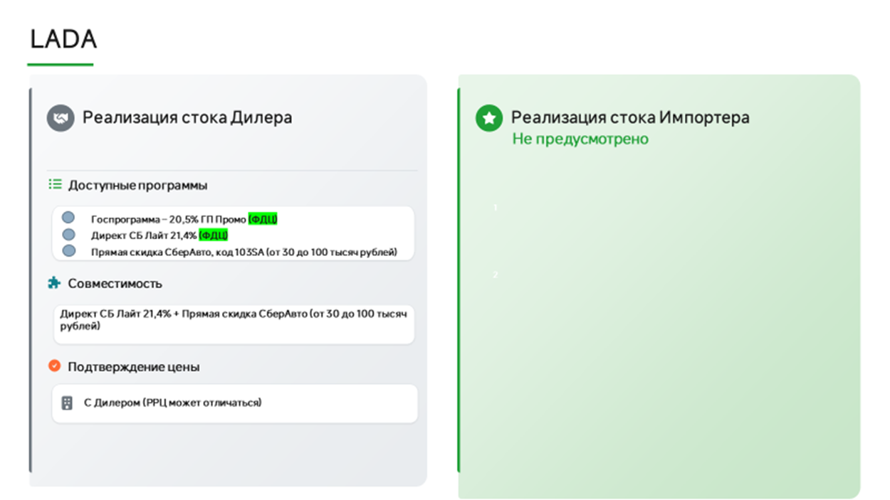
КОД СКИДКИ: 103SA |  | КОД СКИДКИ: 103SA
Обновлено: 01.08.2026 |  | Обновлено: 01.08.2026
Марка | Модель | Тип кузова | Комплектация | Модификация | РРЦ | скидка | Итогова цена | Бесплатные цвета | Цвета с доплатой 20000 | Цвета с доплатой 80000

LADA | GRANTA | Седан | Стандарт Плюс | 1.6 л (90 л.с.), 5МТ | 850 000 | 30 000 | 820 000
LADA | GRANTA | Седан | Классик | 1.6 л (90 л.с.), 5МТ | 987 000 | 30 000 | 957 000
LADA | GRANTA | Седан | Классик Кондиционер | 1.6 л (90 л.с.), 5МТ | 1 068 000 | 30 000 | 1 038 000
LADA | GRANTA | Седан | Комфорт | 1.6 л (90 л.с.), 5МТ | 1 101 000 | 30 000 | 1 071 000
LADA | GRANTA | Седан | Практик | 1.6 л (90 л.с.), 5МТ | 1 188 000 | 30 000 | 1 158 000
LADA | GRANTA | Седан | Практик | 1.6 л (106 л.с.), 5МТ | 1 218 000 | 30 000 | 1 188 000
LADA | GRANTA | Седан | #КЛУБ ММС | 1.6 л (106 л.с.), 5МТ | 1 290 000 | 30 000 | 1 260 000
LADA | GRANTA | Лифтбек | Классик | 1.6. л (90 л.с.) 5 MT | 1 017 000 | 35 000 | 982 000
LADA | GRANTA | Лифтбек | Классик Кондиционер | 1.6 л (90 л.с.), 5МТ | 1 098 000 | 35 000 | 1 063 000
LADA | GRANTA | Лифтбек | Комфорт | 1.6 л (90 л.с.), 5МТ | 1 131 000 | 35 000 | 1 096 000
LADA | GRANTA | Лифтбек | Практик | 1.6 л (90 л.с.), 5МТ | 1 218 000 | 35 000 | 1 183 000
LADA | GRANTA | Лифтбек | Практик | 1.6 л (106 л.с.), 5МТ | 1 248 000 | 35 000 | 1 213 000
LADA | GRANTA | Лифтбек | #КЛУБ ММС | 1.6 л (106 л.с.), 5МТ | 1 324 000 | 35 000 | 1 289 000
LADA | GRANTA | CROSS | Комфорт24 | 1.6 л (90 л.с.), 5МТ | 1 196 000 | 35 000 | 1 161 000
LADA | GRANTA | CROSS | Комфорт24 | 1.6 л (106 л.с.), 5МТ | 1 226 000 | 35 000 | 1 191 000
LADA | GRANTA | CROSS | Квест | 1.6 л (90 л.с.), 5МТ | 1 291 000 | 35 000 | 1 256 000
LADA | GRANTA | CROSS | Квест ММС | 1.6 л (106 л.с.), 5МТ | 1 371 000 | 35 000 | 1 336 000
LADA | GRANTA | ACTIVE CROSS | Комфорт | 1.6 л (90 л.с.), 5МТ | 1 206 000 | нет | 1 206 000
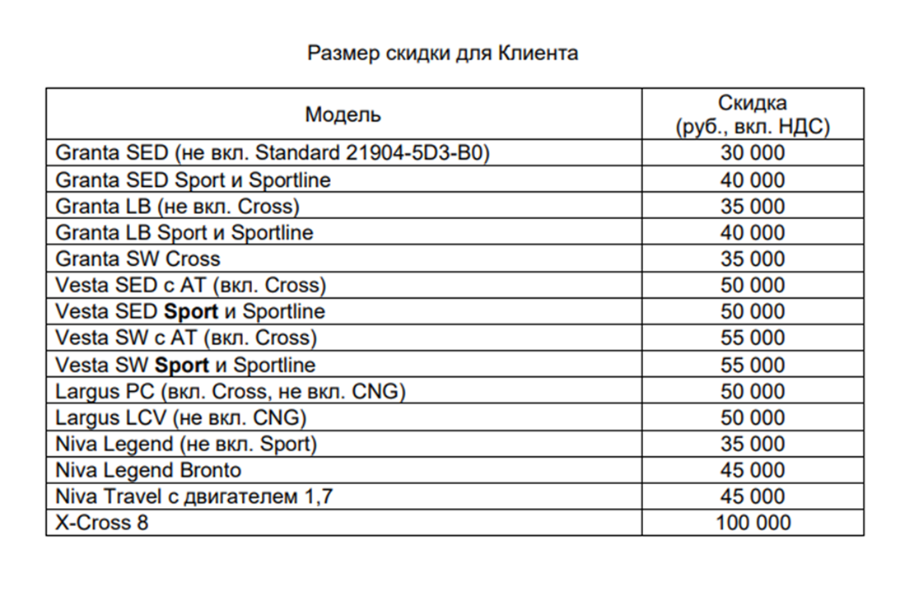
LADA | GRANTA | ACTIVE CROSS | Драйв | 1.6 л (106 л.с.), 5МТ | 1 391 000 | нет | 1 391 000
LADA | GRANTA | SPORTLINE седан | Комфорт | 1.6 л (106 л.с.), 5МТ | 1 369 000 | 40 000 | 1 329 000
LADA | GRANTA | SPORTLINE лифтбек | Комфорт | 1.6 л (106 л.с.), 5МТ | 1 409 000 | 40 000 | 1 369 000
LADA | GRANTA | SPORT седан | Комфорт | 1.6 л (118 л.с.), 5МТ | 1 521 000 | 40 000 | 1 481 000
LADA | GRANTA | SPORT седан | Практик | 1.6 л (118 л.с.), 5МТ | 1 587 000 | 40 000 | 1 547 000
LADA | GRANTA | SPORT седан | Драйв | 1.6 л (118 л.с.), 5МТ | 1 637 000 | 40 000 | 1 597 000
LADA | GRANTA | SPORT лифтбек | Комфорт | 1.6 л (118 л.с.), 5МТ | 1 561 000 | 40 000 | 1 521 000
LADA | GRANTA | SPORT лифтбек | Практик | 1.6 л (118 л.с.), 5МТ | 1 627 000 | 40 000 | 1 587 000
LADA | GRANTA | SPORT лифтбек | Драйв | 1.6 л (118 л.с.), 5МТ | 1 677 000 | 40 000 | 1 637 000
LADA | VESTA | Седан | Комфорт | 1.6 л (106 л.с.), 5МТ | 1 581 000 | нет | 1 581 000
LADA | VESTA | Седан | Комфорт | 1.6 л (106 л.с.), АТ | 1 631 000 | 50 000 | 1 581 000
LADA | VESTA | Седан | Комфорт'24 | 1.6 л (106 л.с.), 5МТ | 1 525 000 | нет | 1 525 000
LADA | VESTA | Седан | Комфорт'24 | 1.6 л (106 л.с.), АТ | 1 575 000 | 50 000 | 1 525 000
LADA | VESTA | Седан | Комфорт'24 | 1.8 л (122 л.с.), АТ | 1 600 000 | 50 000 | 1 550 000
LADA | VESTA | Седан | Комфорт'25 | 1.6 л (106 л.с.), 5МТ | 1 558 000 | нет | 1 558 000
LADA | VESTA | Седан | Комфорт'25 | 1.6 л (106 л.с.), АТ | 1 608 000 | 50 000 | 1 558 000
LADA | VESTA | Седан | Практик'25 | 1.6 л (106 л.с.), 5МТ | 1 659 000 | нет | 1 659 000
LADA | VESTA | Седан | Практик'25 | 1.6 л (106 л.с.), АТ | 1 709 000 | 50 000 | 1 659 000
LADA | VESTA | Седан | Практик'25 | 1.8 л (122 л.с.), АТ | 1 701 000 | 50 000 | 1 651 000
LADA | VESTA | Седан | Практик | 1.6 л (106 л.с.), 5МТ | 1 685 000 | нет | 1 685 000
LADA | VESTA | Седан | Практик | 1.6 л (106 л.с.), АТ | 1 735 000 | 50 000 | 1 685 000
LADA | VESTA | Седан | Драйв'25 | 1.6 л (106 л.с.), 5МТ | 1 759 000 | нет | 1 759 000
LADA | VESTA | Седан | Драйв'25 | 1.8 л (122 л.с.), 6МТ | 1 829 000 | нет | 1 829 000
LADA | VESTA | Седан | Драйв'25 | 1.8 л (122 л.с.), АТ | 1 834 000 | 50 000 | 1 784 000
LADA | VESTA | Седан | Драйв | 1.6 л (106 л.с.), 5МТ | 1 785 000 | нет | 1 785 000
LADA | VESTA | Седан | Драйв | 1.8 л (122 л.с.), 6MT | 1 855 000 | нет | 1 855 000
LADA | VESTA | Седан | Драйв | 1.8 л (122 л.с.), АТ | 1 860 000 | 50 000 | 1 810 000
LADA | VESTA | Седан | Техно'25 | 1.8 л (122 л.с.), 6МТ | 1 994 000 | нет | 1 994 000
LADA | VESTA | Седан | Техно'25 | 1.8 л (122 л.с.), АТ | 1 999 000 | 50 000 | 1 949 000
LADA | VESTA | Седан | Техно | 1.8 л (122 л.с.), 6MT | 2 015 000 | нет | 2 015 000
LADA | VESTA | Седан | Техно | 1.8 л (122 л.с.), АТ | 2 020 000 | 50 000 | 1 970 000
LADA | VESTA | Cross | Практик'25 | 1.6 л (106 л.с.), 5МТ | 1 792 000 | нет | 1 792 000
LADA | VESTA | Cross | Практик'25 | 1.8 л (122 л.с.), АТ | 1 867 000 | 50 000 | 1 817 000
LADA | VESTA | Cross | Практик | 1.6 л (106 л.с.), 5МТ | 1 818 000 | нет | 1 818 000
LADA | VESTA | Cross | Практик | 1.8 л (122 л.с.), АТ | 1 893 000 | 50 000 | 1 843 000
LADA | VESTA | Cross | Драйв'25 | 1.6 л (106 л.с.), 5МТ | 1 877 000 | нет | 1 844 000
LADA | VESTA | Cross | Драйв'25 | 1.8 л (122 л.с.), 6МТ | 1 947 000 | нет | 1 914 000
LADA | VESTA | Cross | Драйв'25 | 1.8 л (122 л.с.), АТ | 1 952 000 | 50 000 | 1 902 000
LADA | VESTA | Cross | Драйв | 1.6 л (106 л.с.), 5МТ | 1 903 000 | нет | 1 903 000
LADA | VESTA | Cross | Драйв | 1.8 л (122 л.с.), 6МТ | 1 973 000 | нет | 1 973 000
LADA | VESTA | Cross | Драйв | 1.8 л (122 л.с.), АТ | 1 978 000 | 50 000 | 1 928 000
LADA | VESTA | Cross | Техно'25 | 1.8 л (122 л.с.), 6МТ | 2 105 000 | нет | 2 105 000
LADA | VESTA | Cross | Техно'25 | 1.8 л (122 л.с.), АТ | 2 110 000 | 50 000 | 2 027 000
LADA | VESTA | Cross | Техно | 1.8 л (122 л.с.), 6МТ | 2 126 000 | нет | 2 126 000
LADA | VESTA | Cross | Техно | 1.8 л (122 л.с.), АТ | 2 131 000 | 50 000 | 2 081 000
LADA | VESTA | SW | Комфорт'25 | 1.6 л (106 л.с.), 5МТ | 1 688 000 | нет | 1 688 000
LADA | VESTA | SW | Комфорт'25 | 1.6 л (106 л.с.), АТ | 1 738 000 | 55 000 | 1 683 000
LADA | VESTA | SW | Комфорт'25 | 1.8 л (122 л.с.), АТ | 1 730 000 | 55 000 | 1 675 000
LADA | VESTA | SW | Комфорт | 1.6 л (106 л.с.), 5МТ | 1 711 000 | нет | 1 711 000
LADA | VESTA | SW | Комфорт | 1.6 л (106 л.с.), АТ | 1 761 000 | 55 000 | 1 706 000
LADA | VESTA | SW | Практик'25 | 1.6 л (106 л.с.), 5МТ | 1 789 000 | нет | 1 789 000
LADA | VESTA | SW | Практик'25 | 1.6 л (106 л.с.), АТ | 1 839 000 | 55 000 | 1 784 000
LADA | VESTA | SW | Практик'25 | 1.8 л (122 л.с.), АТ | 1 831 000 | 55 000 | 1 776 000
LADA | VESTA | SW | Практик | 1.6 л (106 л.с.), 5МТ | 1 815 000 | нет | 1 815 000
LADA | VESTA | SW | Практик | 1.6 л (106 л.с.), АТ | 1 865 000 | 55 000 | 1 810 000
LADA | VESTA | SW | Драйв'25 | 1.6 л (106 л.с.), 5МТ | 1 889 000 | нет | 1 889 000
LADA | VESTA | SW | Драйв'25 | 1.8 л (122 л.с.), 6МТ | 1 959 000 | нет | 1 959 000
LADA | VESTA | SW | Драйв'25 | 1.8 л (122 л.с.), АТ | 1 964 000 | 55 000 | 1 909 000
LADA | VESTA | SW | Драйв | 1.6 л (106 л.с.), 5МТ | 1 915 000 | нет | 1 915 000
LADA | VESTA | SW | Драйв | 1.8 л (122 л.с.), 6MT | 1 985 000 | нет | 1 985 000
LADA | VESTA | SW | Драйв | 1.8 л (122 л.с.), АТ | 1 990 000 | 55 000 | 1 935 000
LADA | VESTA | SW | Техно'25 | 1.8 л (122 л.с.), 6МТ | 2 124 000 | нет | 2 124 000
LADA | VESTA | SW | Техно'25 | 1.8 л (122 л.с.), АТ | 2 129 000 | 55 000 | 2 074 000
LADA | VESTA | SW | Техно | 1.8 л (122 л.с.), 6MT | 2 145 000 | нет | 2 145 000
LADA | VESTA | SW | Техно | 1.8 л (122 л.с.), АТ | 2 150 000 | 55 000 | 2 095 000
LADA | VESTA | SW Cross | Практик'25 | 1.6 л (106 л.с.), 5МТ | 1 912 000 | нет | 1 912 000
LADA | VESTA | SW Cross | Практик'25 | 1.8 л (122 л.с.), АТ | 1 987 000 | 55 000 | 1 932 000
LADA | VESTA | SW Cross | Практик | 1.6 л (106 л.с.), 5МТ | 1 938 000 | нет | 1 938 000
LADA | VESTA | SW Cross | Практик | 1.8 л (122 л.с.), АТ | 2 013 000 | 55 000 | 1 958 000
LADA | VESTA | SW Cross | Драйв'25 | 1.6 л (106 л.с.), 5МТ | 1 997 000 | нет | 1 997 000
LADA | VESTA | SW Cross | Драйв'25 | 1.8 л (122 л.с.), 6МТ | 2 067 000 | нет | 2 067 000
LADA | VESTA | SW Cross | Драйв'25 | 1.8 л (122 л.с.), АТ | 2 072 000 | 55 000 | 2 017 000
LADA | VESTA | SW Cross | Драйв | 1.6 л (106 л.с.), 5МТ | 2 023 000 | нет | 2 023 000
LADA | VESTA | SW Cross | Драйв | 1.8 л (122 л.с.), 6MT | 2 093 000 | нет | 2 093 000
LADA | VESTA | SW Cross | Драйв | 1.8 л (122 л.с.), АТ | 2 098 000 | 55 000 | 2 043 000
LADA | VESTA | SW Cross | Техно'25 | 1.8 л (122 л.с.), 6МТ | 2 225 000 | нет | 2 225 000
LADA | VESTA | SW Cross | Техно'25 | 1.8 л (122 л.с.), АТ | 2 230 000 | 55 000 | 2 175 000
LADA | VESTA | SW Cross | Техно | 1.8 л (122 л.с.), 6MT | 2 246 000 | нет | 2 246 000
LADA | VESTA | SW Cross | Техно | 1.8 л (122 л.с.), АТ | 2 251 000 | 55 000 | 2 196 000
LADA | VESTA | SPORT | Спорт | 1.8 л (147 л.с.), 6MT | 2 352 000 | 50 000 | 2 302 000
LADA | VESTA | SPORT | Черная серия Black | 1.8 л (147 л.с.), 6MT | 2 392 000 | 50 000 | 2 342 000
LADA | VESTA | SW SPORT | Спорт | 1.8 л (147 л.с.), 6MT | 2 522 000 | 55 000 | 2 467 000
...

HAVAL
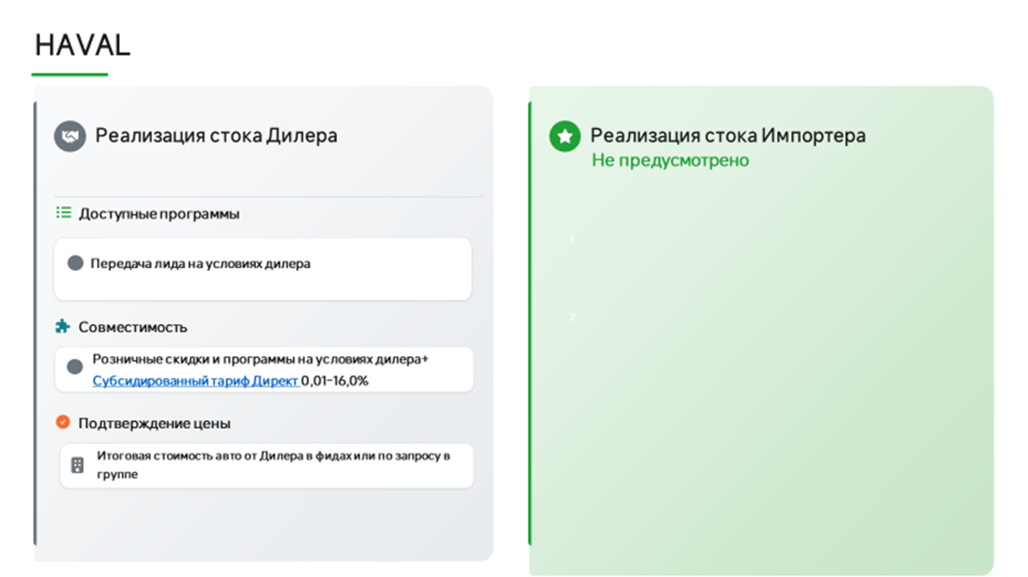
Марка | Модель | Комплектация | РРЦ
Haval | Jolion | КОМФОРТ 1.5T 2WD MT | 2 049 000
Haval | Jolion | ОПТИМУМ 1.5T 2WD DCT | 2 449 000
Haval | Jolion | ПРЕМИУМ 1.5T 2WD DCT | 2 649 000
Haval | Jolion | ОПТИМУМ 1.5T 4WD DCT | 2 599 000
Haval | Jolion | ПРЕМИУМ 1.5T 4WD DCT | 2 799 000
Haval | Jolion | ТЕХНО + 1.5T 4WD DCT | 2 899 000
Haval | M6 | ОПТИМУМ, MT 143 Л.С. | 2 049 000
Haval | M6 | ОПТИМУМ, АТ 143 Л.С. | 2 349 000
Haval | F7 | ОПТИМУМ 1.5T 2WD | 2 999 000
Haval | F7 | ПРЕМИУМ 1.5T 2WD | 3 199 000
Haval | F7 | ОПТИМУМ 2.0T 4WD | 3 399 000
Haval | F7 | ПРЕМИУМ 2.0T 4WD | 3 599 000
Haval | F7 | ТЕХНО + 2.0T 4WD | 3 799 000
Haval | DARGO | ОПТИМУМ | 3 499 000
Haval | DARGO | ПРЕМИУМ | 3 699 000
Haval | DARGO | ТЕХНО + | 3 899 000
Haval | POER | ОПТИМУМ 2.0T | 3 699 000
Haval | POER | ПРЕМИУМ 2.0T | 3 899 000
Haval | POER | ПРЕМИУМ 2.4Д | 3 999 000
Haval | H7 | ПРЕМИУМ | 3 999 000
Haval | H7 | ТЕХНО + | 4 199 000
Haval | H5 | 2.0T ОПТИМУМ | 4 049 000
Haval | H5 | 2.0T ПРЕМИУМ | 4 349 000
Haval | H3 | ОПТИМУМ 1.5T 2WD | 2 699 000
Haval | H3 | ПРЕМИУМ 1.5T 2WD | 2 899 000
Haval | H3 | ОПТИМУМ 1.5T 4WD | 3 049 000
Haval | H3 | ПРЕМИУМ 1.5T 4WD | 3 199 000
Haval | H3 | ТЕХНО + 1.5T 4WD | 3 499 000
Haval | F7x | ПРЕМИУМ | 3 799 000
Haval | F7x | ТЕХНО + | 3 999 000
Haval | H9 | ПРЕМИУМ 2.0T | 4 799 000
Haval | H9 | ТЕХНО + 2.0T | 5 299 000

 | приоритет с актуальным стоком и ценой
 | приоритет

Город | Ссылка на группу | Название | ЮЛ | ИНН | Код ФДЦ | Адрес | Название в беке | Почты для передачи лидов | Ответственный | График работы по местному времени | Разница с МСК | на карте
Альметьевск | https://max.ru/join/_cojYrx6JpY8tqofckt7oBadZAaTaftsrdRtrQurHh0 | Альметьевск haval | ООО Диалог Авто | 1644062657 |  | Альметьевск,Геофизическая ул., 58/2 | ONLINE Диалог Авто КЗН АЛМТВСК НАБ.ЧЛН | onlinesale@dialog-auto.ru | Алексей Чихарев | 9 до 21 |  | да
Анапа | https://max.ru/join/0A49BrYaMZX7u8tSJCaG9mO-pu9ByyCZ-mu2PRNKR7I | О2 | ООО Оптима Кубань | 2312205455 | 110658/104002 | г. Анапа, ул. Симферопольское шоссе, д.7 | О2 | ktuyrina@serviceme.pro, i.kokoulina@optima-car.ru, e.kapenkin@optima-car.ru | Валерия Солдатова
Белореченск | https://max.ru/join/0A49BrYaMZX7u8tSJCaG9mO-pu9ByyCZ-mu2PRNKR7I | О2 | ООО Оптима Кубань | 2312205455 | 110658/104002 | г. Белореченск, ул. Первомайская улица, 174 | О2 | ktuyrina@serviceme.pro, i.kokoulina@optima-car.ru, e.kapenkin@optima-car.ru | Валерия Солдатова
...

CHANGAN
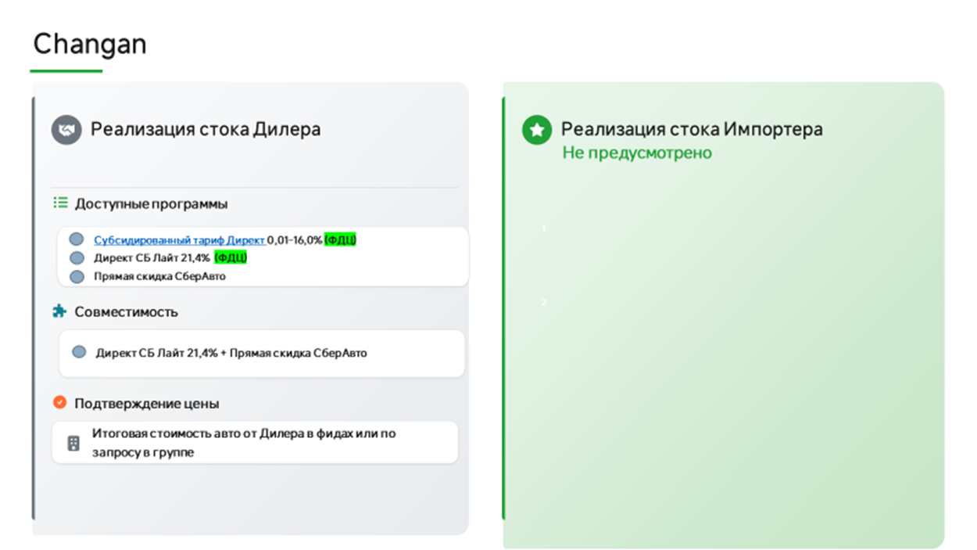
КАТЕГОРИЯ: МАРКЕТПЛЕЙСЫ
Обновлено: 01.08.2026
Modification | Год | РРЦ | Скидка СберАвто | Цена для клиента | Суммирование с Changan Finance
ALSVIN Стандарт DCT 4x2 | 2024 | 1,889,900 | нет | 1,889,900 | НЕТ
ALSVIN Люкс DCT 4x2 | 2024 | 1,909,900 | нет | 1,909,900 | НЕТ
ALSVIN Комфорт DCT 4x2 | 2024 | 1,939,900 | нет | 1,939,900 | НЕТ
ALSVIN Техно DCT 4x2 | 2024 | 1,959,900 | нет | 1,959,900 | НЕТ
EADO PLUS Стандарт DCT 4x2 | 2024 | 2,489,900 | 125,000 | 2,364,900 | НЕТ
EADO PLUS Люкс DCT 4x2 | 2024 | 2,509,900 | 125,000 | 2,384,900 | НЕТ
EADO PLUS Комфорт DCT 4x2 | 2024 | 2,569,900 | 125,000 | 2,444,900 | НЕТ
EADO PLUS Техно DCT 4x2 | 2024 | 2,589,900 | 125,000 | 2,464,900 | НЕТ
LAMORE Техно DCT 4x2 | 2024 | 2,929,900 | нет | 2,929,900 | НЕТ
CS35PLUS MCA Комфорт DСT 4x2 | 2024 | 2,649,900 | 405,000 | 2,244,900 | НЕТ
CS35PLUS MCA Техно DСT 4x2 | 2024 | 2,709,900 | 405,000 | 2,304,900 | НЕТ
CS75PLUS Комфорт AT 2WD | 2024 | 3,669,900 | 460,000 | 3,209,900 | НЕТ
CS75PLUS Люкс AT 2WD | 2024 | 3,869,900 | 460,000 | 3,409,900 | НЕТ
CS75PLUS Техно AT 2WD | 2024 | 4,029,900 | 460,000 | 3,569,900 | НЕТ
CS95NEW Стандарт AT 4x4 | 2024 | 4,629,900 | нет | 4,629,900 | НЕТ
CS95NEW Комфорт AT 4x4 | 2024 | 4,699,900 | нет | 4,699,900 | НЕТ
CS95NEW Люкс AT 4x4 | 2024 | 4,709,900 | 150,000 | 4,559,900 | НЕТ
CS95NEW Техно AT 4x4 | 2024 | 4,779,900 | 150,000 | 4,629,900 | НЕТ
CS95NEW Техно AT 4x4 | 2024 | 4,779,900 | 150,000 | 4,629,900 | НЕТ
UNI-S Техно DСT 4x2 | 2024 | 3,059,900 | 375,000 | 2,684,900 | НЕТ
UNI-S Техно+ DСT 4x2 | 2024 | 3,099,900 | 375,000 | 2,724,900 | НЕТ
UNI-K Люкс AT 4x4 | 2024 | 4,539,900 | 350,000 | 4,189,900 | ДА
UNI-K Техно AT 4x4 | 2024 | 4,699,900 | 350,000 | 4,349,900 | ДА
UNI-K Техно+ AT 4x4 | 2024 | 4,729,900 | 350,000 | 4,379,900 | ДА
UNI-V Люкс DCT 4x2 | 2024 | 3,259,900 | 265,000 | 2,994,900 | НЕТ
UNI-V Комфорт DCT 4x2 | 2024 | 3,279,900 | 265,000 | 3,014,900 | НЕТ
UNI-V Техно DCT 4x2 | 2024 | 3,329,900 | 265,000 | 3,064,900 | НЕТ
UNI-T Техно DCT 4x2 | 2024 | 3,239,900 | 160,000 | 3,079,900 | ДА
UNI-T Техно_25 DCT 4x2 | 2024 | 3,309,900 | 160,000 | 3,149,900 | ДА
HUNTER PLUS Люкс AT 4x4 | 2024 | 3,819,900 | нет | 3,819,900 | НЕТ
ALSVIN Люкс DCT 4x2 | 2025 | 2,069,900 | нет | 2,069,900 | НЕТ
ALSVIN Техно DCT 4x2 | 2025 | 2,119,900 | нет | 2,119,900 | НЕТ
EADO PLUS Люкс DCT 4x2 | 2025 | 2,669,900 | 125,000 | 2,544,900 | НЕТ
EADO PLUS Техно DCT 4x2 | 2025 | 2,739,900 | 125,000 | 2,614,900 | НЕТ
CS35PLUS MCA Комфорт DСT 4x2 | 2025 | 2,779,900 | 405,000 | 2,374,900 | НЕТ
CS35PLUS MCA Техно DСT 4x2 | 2025 | 2,839,900 | 405,000 | 2,434,900 | НЕТ
CS35 MAX Комфорт | 2025 | 2,599,900 | 100,000 | 2,499,900 | НЕТ
CS35 MAX Люкс | 2025 | 2,619,900 | 100,000 | 2,519,900 | НЕТ
CS35 MAX Техно | 2025 | 2,719,900 | 100,000 | 2,619,900 | НЕТ
CS75PLUS Комфорт AT 4x2 | 2025 | 3,819,900 | 460,000 | 3,359,900 | НЕТ
CS75PLUS Люкс AT 4x2 | 2025 | 4,019,900 | 460,000 | 3,559,900 | НЕТ
CS75PLUS Техно AT 4x2 | 2025 | 4,189,900 | 460,000 | 3,729,900 | НЕТ
CS75PLUS IV 2,0 AT Люкс 4WD | 2025 | 4,189,900 | 225,000 | 3,964,900 | НЕТ
...

JETOUR
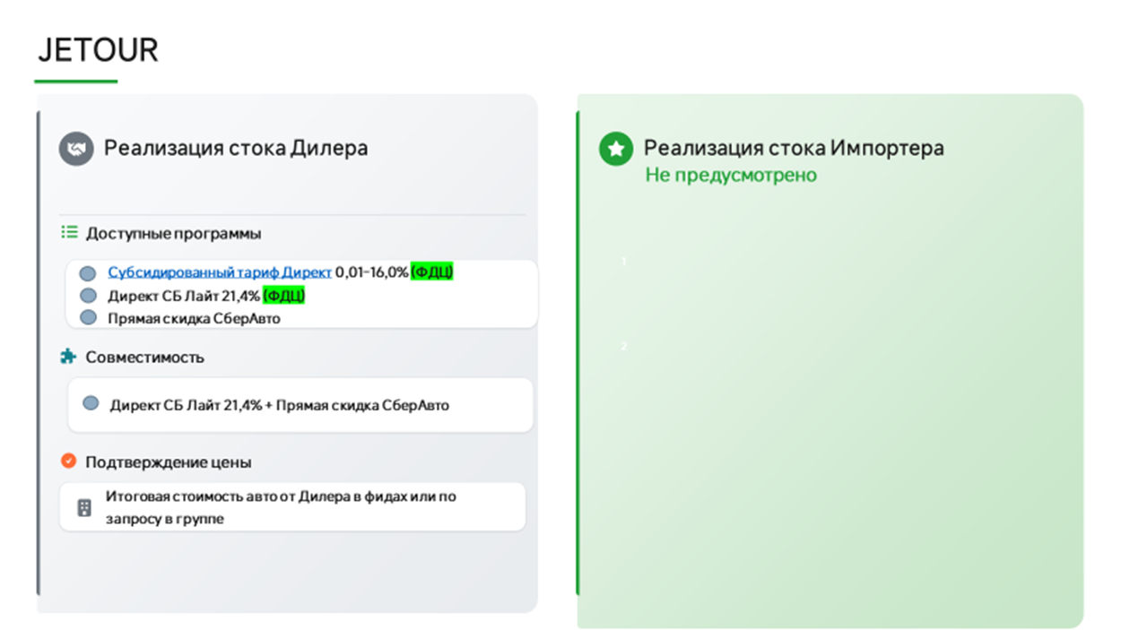
...
Год | РРЦ | Специальная стоимость для клиента, руб. | Скидка
2025 | 2,659,900 | 2,060,000 | 599,900 | уменьшилась скидка
2025 | 2,839,900 | 2,220,000 | 619,900 | уменьшилась скидка
2025 | 2,929,900 | 2,365,000 | 564,900 | уменьшилась скидка
2026 | 2,759,900 | 2,100,000 | 659,900 | уменьшилась скидка
2026 | 2,939,900 | 2,280,000 | 659,900 | уменьшилась скидка
2026 | 3,029,900 | 2,400,000 | 629,900 | уменьшилась скидка
2025 | 2,999,900 | 2,190,000 | 809,900 | уменьшилась скидка
2025 | 3,299,900 | 2,360,000 | 939,900 | уменьшилась скидка
2026 | 3,099,000 | 2,290,000 | 809,000 | уменьшилась скидка
2026 | 3,399,000 | 2,460,000 | 939,000 | уменьшилась скидка
2026 | 3,999,900 | 3,470,000 | 529,900
2026 | 4,199,900 | 3,670,000 | 529,900
2026 | 4,249,900 | 3,720,000 | 529,900
2025 | 3,959,000 | 3,240,000 | 719,000
2025 | 4,349,000 | 3,510,000 | 839,000
2025 | 4,549,000 | 4,010,000 | 539,000
2026 | 4,159,000 | 3,400,000 | 759,000
2026 | 4,449,000 | 3,690,000 | 759,000
2026 | 4,499,000 | 3,740,000 | 759,000
2026 | 4,649,000 | 4,170,000 | 479,000
2026 | 4,699,000 | 4,220,000 | 479,000
2026 | 4,199,000 | 3,800,000 | 399,000
...
Название | ЮЛ | ИНН | Код ФДЦ | Адрес | Название в беке | Почты для передачи лидов | Ответственный | График работы по местному времени | Разница с МСК | на карте
О2 | ООО Оптима Салгир | 2311322830 | 115600 | г. Анапа, ул. Симферопольское шоссе, д.7 | О2 | ktuyrina@serviceme.pro, i.kokoulina@optima-car.ru, e.kapenkin@optima-car.ru | Валерия Солдатова
Динамика | ООО Динамика | 2902058926 | 111744 | Московский 48 | Динамика | lead-jetour@dynamica.su
Автосоюз | ООО АВТОСОЮЗ | 1644068539 | 107561 | г. Альметьевск, ул. Советская, д.182/2 | Автосоюз | subbotin.denis@jetour-avtosouz.ru | Алексей Чихарев | 09.00-21.00
О2 | ООО Оптима Салгир | 2311322830 | 115600 | г. Белореченск, ул. Первомайская улица, 174 | О2 | ktuyrina@serviceme.pro, i.kokoulina@optima-car.ru, e.kapenkin@optima-car.ru | Валерия Солдатова
Дебрянск Авто | ООО МБ-Брянск | 3257014272 | 104243 | гор. Брянск, пр-т. Московский, д. 2Г |  | kristina.kruglikova@debryansk-auto.ru, semen.schyolokov@debryansk-auto.ru, aleksandr.ilyenko@mb-bryansk.ru
АВТОТРАКТ JETOUR | ООО МБ-Владимир | 3328438619 | 105846 | г. Владимир, ул. Куйбышева, д. 24Л | АВТОТРАКТ | Client33.ru@yandex.ru, fedotova@avto-trakt.ru, kondratyev@jetour-avtotrakt.ru | Алексей Чихарев | 09.00-21.00
Рус-Авто Трейд | ООО «РУС-АВТО ТРЕЙД» | 5321164803 | 107348 | Великий Новгород, Колмовская наб., 11а | Рус-Авто Трейд | ys.verkin@rusauto53, vn.leontiev@rusauto.nov.ru | Дариенко Светлана | 09.00 - 20.00 | нет | да
...

SOLARIS
...
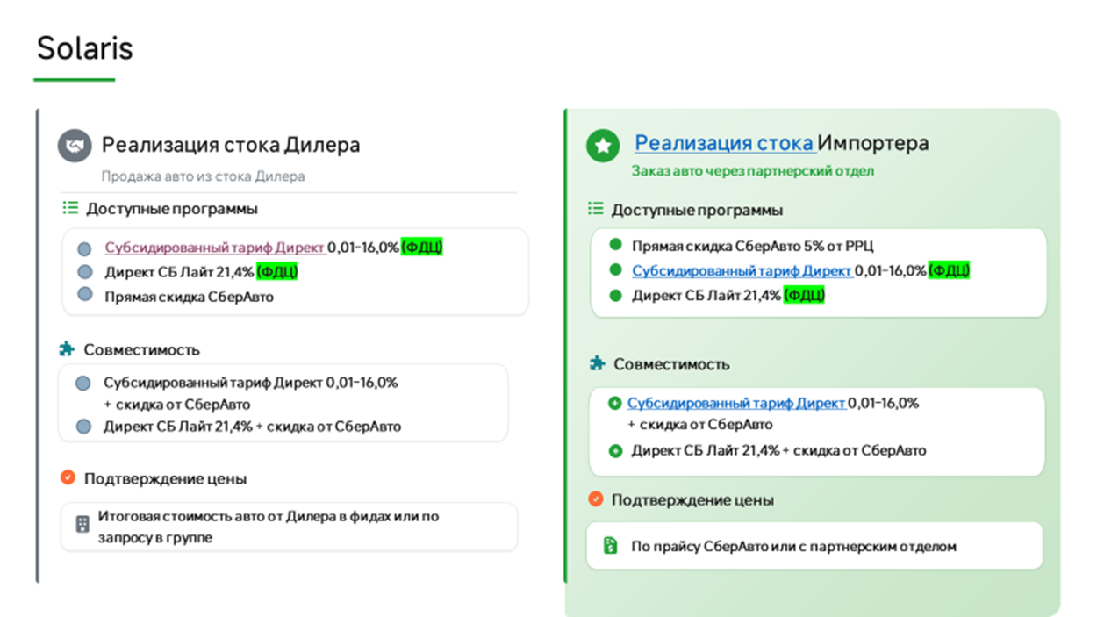
Название модели | Цена РРЦ 01.05.2026 | Скидка СберАвто | Цена для клиента

HS Актив Плюс 1.6 AT | 2 440 000 | 122 000 | 2 318 000
KRS Комфорт 1.6 МT | 2 335 000 | 140 100 | 2 194 900
KRS Комфорт 1.6 AT | 2 445 000 | 146 700 | 2 298 300
KRS Люкс АВ 1.6 AT | 2 560 000 | 153 600 | 2 406 400
KRS Стиль AT 1.6 AT | 2 635 000 | 158 100 | 2 476 900
KRS Престиж 1.6 AT | 2 725 000 | 163 500 | 2 561 500
KRS Премиум 1.6 AT | 2 870 000 | 172 200 | 2 697 800
KRX Комфорт 1.6 МT | 2 335 000 | 140 100 | 2 194 900
KRX Комфорт 1.6 AT | 2 535 000 | 152 100 | 2 382 900
KRX Люкс АВ 1.6 МT | 2 435 000 | 146 100 | 2 288 900
KRX Люкс АВ 1.6 AT | 2 650 000 | 159 000 | 2 491 000
KRX Стиль AT 1.6 AT | 2 725 000 | 163 500 | 2 561 500
KRX Престиж 1.6 AT | 2 815 000 | 168 900 | 2 646 100
KRX Премиум 1.6 AT | 2 960 000 | 177 600 | 2 782 400
HC Прайм 1.6 MT 2WD | 2 500 000 | 125 000 | 2 375 000
HC Прайм 1.6 AT 2WD | 2 670 000 | 133 500 | 2 536 500
HC Классик 1.6 MT 2WD | 2 610 000 | 130 500 | 2 479 500
HC Классик 1.6 AT 2WD | 2 795 000 | 139 750 | 2 655 250
HC Классик + Зима 1.6 AT 2WD | 2 865 000 | 143 250 | 2 721 750
HC Классик + Зима 1.6 MT 4WD | 2 880 000 | 144 000 | 2 736 000
HC Фэмили 1.6 AT 2WD | 2 970 000 | 148 500 | 2 821 500
HC Фэмили 1.6 MT 4WD | 2 985 000 | 149 250 | 2 835 750
HC Фэмили 1.6 AT 4WD | 3 105 000 | 155 250 | 2 949 750
HC Фэмили + Ультра 1.6 AT 2WD | 3 040 000 | 152 000 | 2 888 000
HC ЛайфСтайл 1.6 AT 2WD | 3 155 000 | 157 750 | 2 997 250
HC ЛайфСтайл 1.6 AT 4WD | 3 290 000 | 164 500 | 3 125 500
HC Фэмили 2.0 AT 2WD | 3 105 000 | 155 250 | 2 949 750
HC ЛайфСтайл 2.0 AT 2WD | 3 290 000 | 164 500 | 3 125 500
HC ЛайфСтайл 2.0 AT 4WD | 3 425 000 | 171 250 | 3 253 750
HC ЛайфСтайл + Зима 2.0 AT 2WD | 3 360 000 | 168 000 | 3 192 000
HC ЛайфСтайл + Зима 2.0 AT 4WD | 3 495 000 | 174 750 | 3 320 250
HC Фэмили + Ультра 2.0 AT 2WD | 3 175 000 | 158 750 | 3 016 250
HC ЛайфСтайл + Продвинутый 2.0 AT 4WD | 3 575 000 | 178 750 | 3 396 250
HC ЛайфСтайл + Премиум музыка + Зима + Продвинутый 2.0 AT 4WD | 3 640 000 | 182 000 | 3 458 000
HC Престиж + Смарт Сенс 2.0 AT 4WD | 3 915 000 | 195 750 | 3 719 250
...

Цены для сотрудников
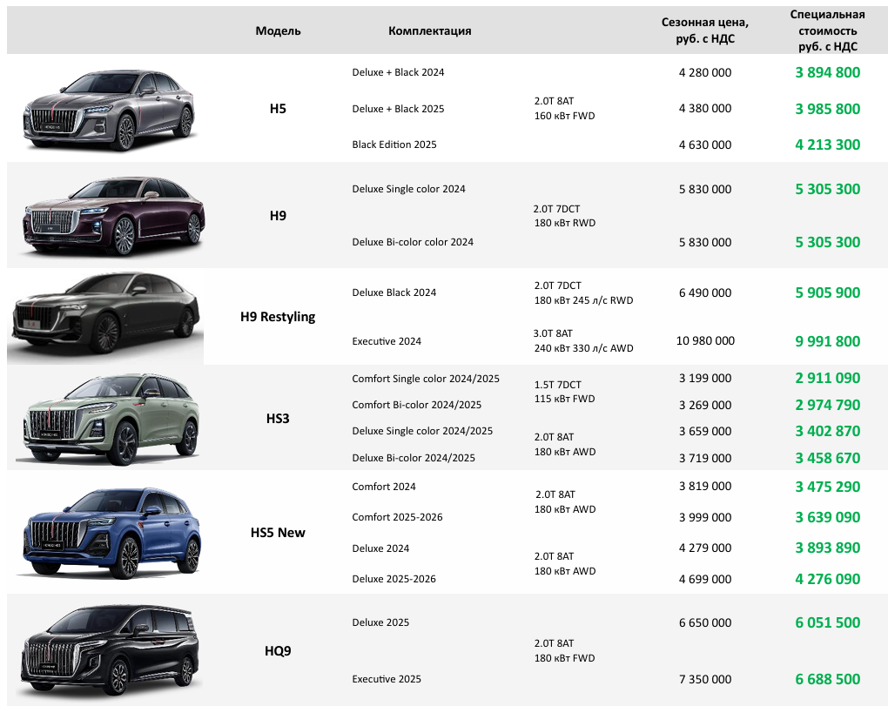
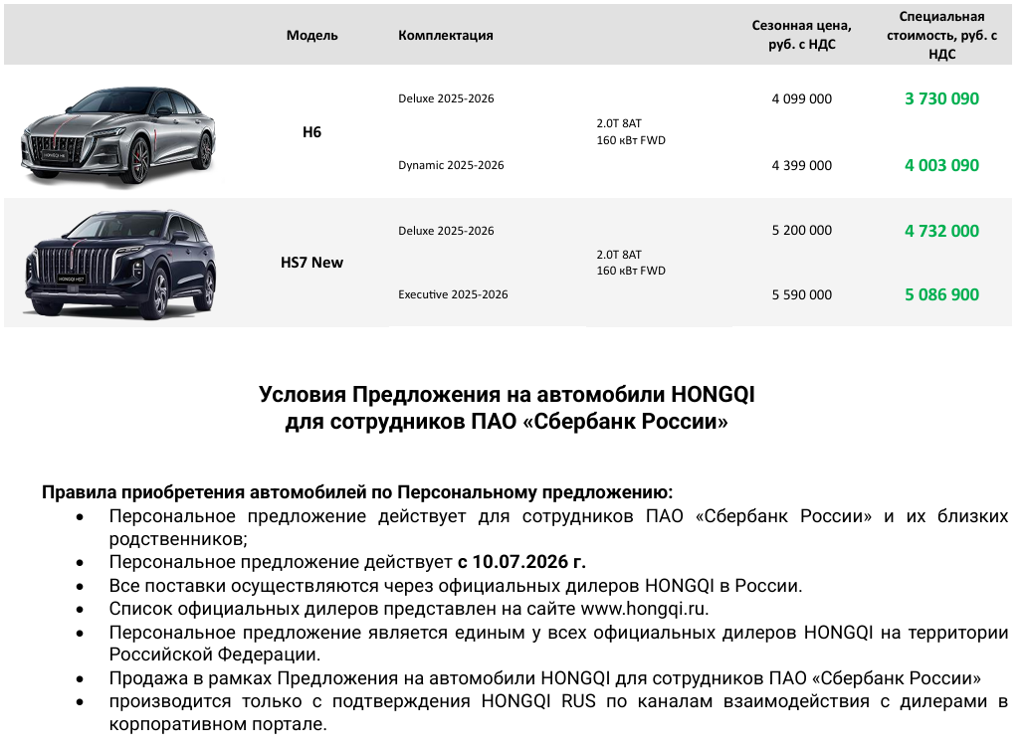
GAC | Скидка - 10% от РРЦ Совмещается с директом, Только для сотрудников банка. Нужна подтверждающая справка.

EXEED
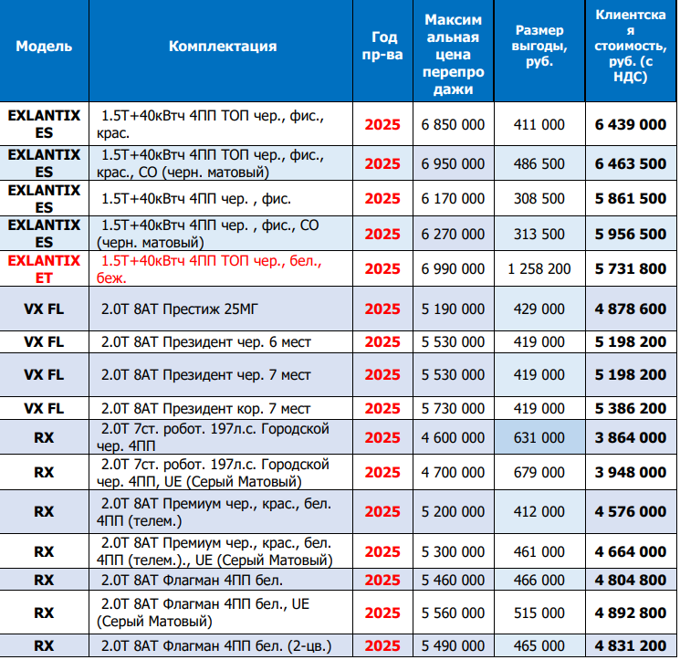

Omoda&Jaecoo | Модель | Комплектация | Год пр-ва | Максимальная цена перепродажи (руб.) | Размер выгоды, руб. | Специальная стоимость для клиента (руб.)
 | J8 | 2.0T 7DCT Active 4WD | 2024 | 4 074 000 | 611 100 | 3 462 900
 | J8 | 2.0T 7DCT Active 4WD (2-tone) | 2024 | 4 134 000 | 620 100 | 3 513 900
 | J8 | 2.0T 7DCT Supreme BL 4WD | 2024 | 4 524 000 | 678 600 | 3 845 400
 | J8 | 2.0T 7DCT Supreme BL 4WD (2-tone) | 2024 | 4 584 000 | 687 600 | 3 896 400
 | J8 | 2.0T 7DCT Supreme BR 4WD | 2024 | 4 524 000 | 678 600 | 3 845 400
...
Brand | Model | YEAR | Version | MSRP | CUSTOMER PRICE | Customer Discount
TENET | T4 | 2026 | 1.5T DCT7 Active 4WD | 2 549 000 | 2 421 550 | 5%
TENET | T4 | 2026 | 1.5T DCT7 Prime 4WD | 2 659 000 | 2 499 460 | 6%
TENET | T7 | 2026 | 1.6T DCT7 Active | 2 735 000 | 2 461 500 | 10%
TENET | T7 | 2026 | 1.6T DCT7 Prime | 2 935 000 | 2 582 800 | 12%
TENET | T7 | 2026 | 1.6T DCT7 Active 4WD | 2 940 000 | 2 587 200 | 12%
TENET | T7 | 2026 | 1.6T DCT7 Prime 4WD | 3 140 000 | 2 763 200 | 12%
TENET | T7 | 2026 | 1.6T DCT7 Ultra 4WD | 3 295 000 | 2 899 600 | 12%
TENET | T8 | 2026 | 2.0T DCT7 Prime 4WD | 3 630 000 | 3 267 000 | 10%
TENET | T8 | 2026 | 2.0T DCT7 Ultra 4WD | 3 885 000 | 3 457 650 | 11%

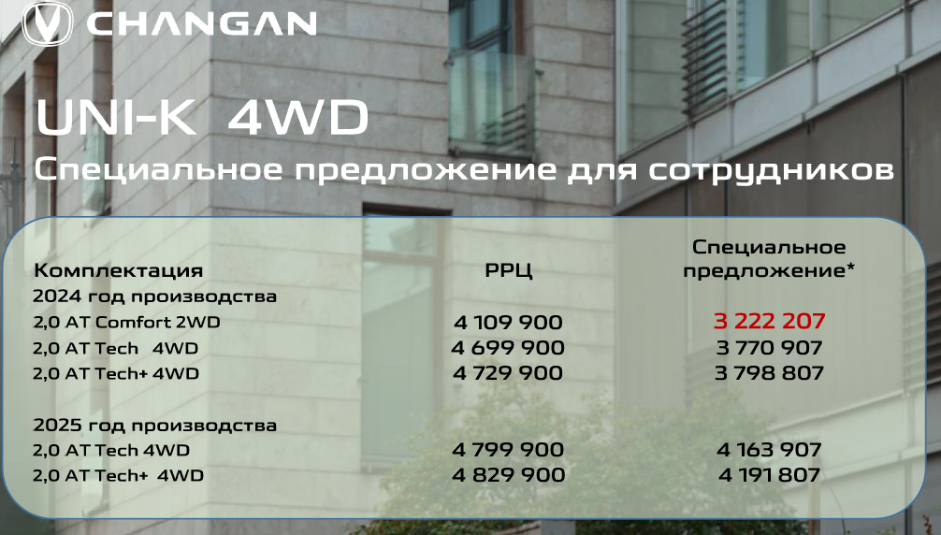

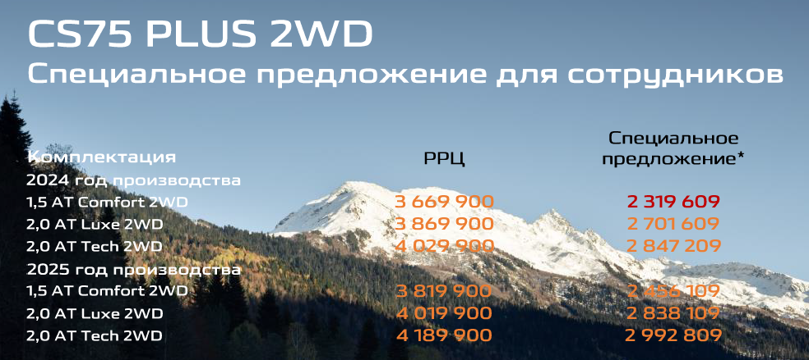

Модель /комплектация 2024 г.в. | РРЦ 01.01.2026. | Скидка для сотрудника | Доп скидка с 01.06.26 | Стоимость при покупке за наличные или с льготным кредитом Changan Finance | Скидка за Кредит без льготных ставок в любом банке с 01.06.2026 | Стоимость при покупке в кредит без льготных ставок в любом банке |  | Максимальная Выгода
Седаны
ALSVIN 1.5 DCT LX | 1 889 900 | 6% | 200 000 | 1 576 506 |  | 1 576 506 |  | 313 394
ALSVIN 1.5 DCT DLX | 1 909 000 | 6% | 100 000 | 1 694 460 |  | 1 694 460 |  | 214 540
...
Модель | Комплектация | РРЦ 02.03.2026 С НДС | Скидка | Акция Дополнительная выгода | Цена со скидкой
G318 | 4WD ТЕХНО | 5 650 000 | 7% |  | 5 254 500
G318 | 4WD ЭВЕРЕСТ | 6 000 000 | 7% |  | 5 580 000

Поддержка по госсубсидии 925 000 руб (кредит, лизинг, условия у банков)

Май 2026* |  | Dashing (2025) |  |  | Dashing (2026 ) |  |  | X70+ (2025) |  | X70+ (2026) |  | T1 (2025) |  | T1 (2026)
 |  | Комфорт 1.5T 6РКП 147 л.с. | Люкс 1.5T 6РКП 147 л.с. | Престиж 1.5T 6РКП 147 л.с. | Комфорт 1.5T 6РКП 147 л.с. | Люкс 1.5T 6РКП 147 л.с. | Престиж 1.5T 6РКП 147 л.с. | Комфорт 1.6T 7РКП 190 л.с. (передний привод) | Престиж 1.6T 7РКП 190 л.с. (передний привод) | Комфорт 1.6T 7РКП 190 л.с. (передний привод) | Престиж 1.6T 7РКП 190 л.с. (передний привод) | Престиж 2.0T (245 л.с.) 8АКП Полный привод | Премиум 2.0T (245 л.с.) 8АКП Полный привод | Престиж 2.0T (245 л.с.) 8АКП Полный привод | Премиум 2.0T (245 л.с.) 8АКП Полный привод
Партнеры ООО Вотур Мотор Рус | РРЦ, руб. | 2 709 900 | 2 889 900 | 2 979 900 | 2 809 900 | 2 989 900 | 3 079 900 | 2 999 900 | 3 299 900 | 3 099 000 | 3 399 000 | 3 770 000 | 3 950 000 | 3 999 900 | 4 199 900
 | Специальная стоимость для клиента, руб. | 2 020 000 | 2 200 000 | 2 345 000 | 2 050 000 | 2 180 000 | 2 360 000 | 2 424 000 | 2 634 000 | 2 490 000 | 2 680 000 | 3 510 000 | 3 690 000 | 3 650 000 | 3 850 000

